Đăng ký
Project Name | Thiết kế và phát triển hệ thống quản lý và điều phối nguồn lực tình nguyện viên trực tuyến tích hợp mô hình hỗ trợ ra quyết định
Module Code | Đăng Ký
 | Hoàn thành | Lỗi | Chưa kiểm tra | Bị chặn | Tổng lần kiểm tra
Round 1 | 16 | 8 | 0 | 0 | 24
Round 2 | 24 | 0 | 0 | 0 | 24

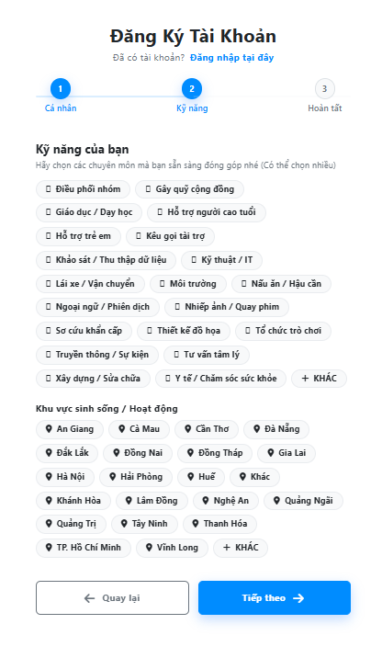
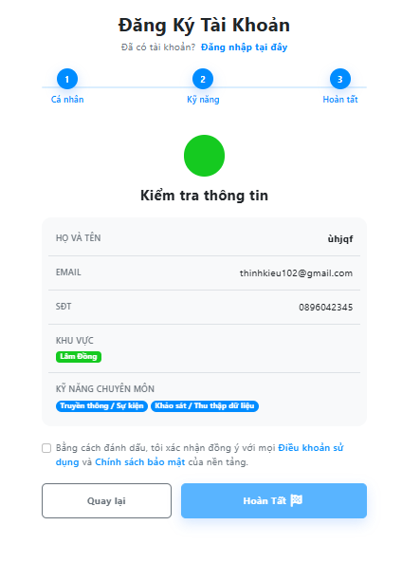
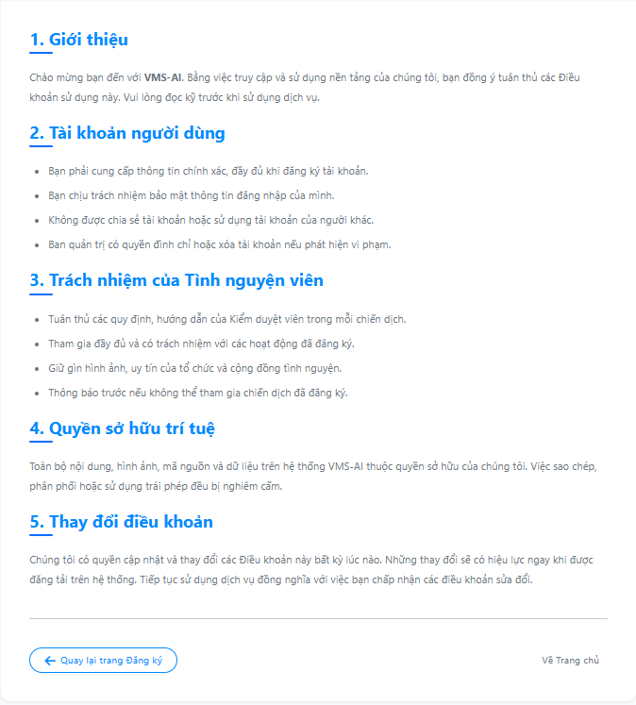
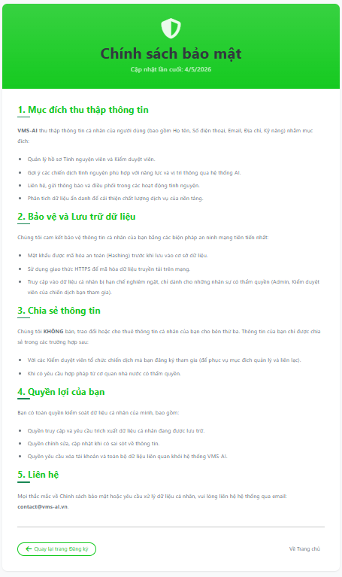
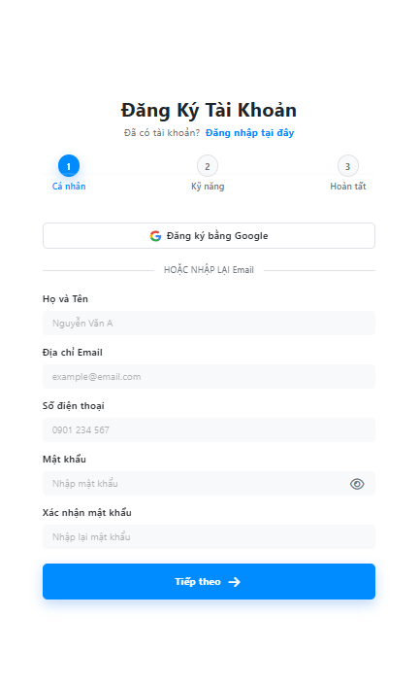
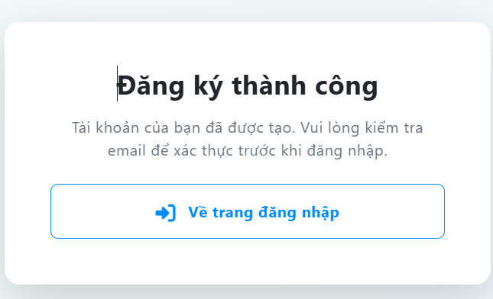

Test Case ID | Mô tả | Quy trình | Điều kiện tiên quyết | Kết quả mong đợi | Kết quả thực tế | Kết quả |  |  |  |  |  | Chú thích
 |  |  |  |  |  | Vòng 1 |  |  | Vòng 2
 |  |  |  |  |  | Trạng thái | Ngày kiểm tra | Người kiểm tra | Trạng thái | Ngày kiểm tra | Người kiểm tra
GUI_SHOW Đăng Ký
GUI-DK01 | Hiển thị bố cục trang đăng ký trên PC | Kiểm tra giao diện trang đăng ký | Truy cập trang đăng ký bằng PC | Bên trái hiển thị banner VMS-AI, bên phải hiển thị form đăng ký | Hiển thị đúng | Passed | 12/04/2026 | Mai | Passed | 15/04/2026 | Quốc
GUI-DK02 | Hiển thị tiêu đề form đăng ký | Kiểm tra phần đầu form | Đang ở trang đăng ký | Hiển thị tiêu đề đăng ký, mô tả ngắn và link chuyển sang đăng nhập | Hiển thị đúng | Passed | 12/04/2026 | Mai | Passed | 15/04/2026 | Quốc
GUI-DK03 | Hiển thị thanh tiến trình 3 bước | Kiểm tra khu vực step đăng ký | Đang ở trang đăng ký | Hiển thị 3 bước: Thông tin cá nhân, Kỹ năng, Hoàn tất | Hiển thị đúng | Passed | 12/04/2026 | Mai | Passed | 15/04/2026 | Quốc
GUI-DK04 | Hiển thị form thông tin cá nhân | Kiểm tra bước 1 đăng ký | Đang ở bước thông tin cá nhân | Hiển thị Họ tên, Email, Số điện thoại, Mật khẩu, Xác nhận mật khẩu và nút Tiếp theo | Hiển thị đúng | Passed | 12/04/2026 | Mai | Passed | 15/04/2026 | Quốc
GUI-DK05 | Hiển thị nút đăng ký bằng Google | Kiểm tra nút Google | Đang ở bước thông tin cá nhân | Nút đăng ký Google hiển thị logo Google và nội dung đăng ký bằng Google | Hiển thị đúng | Passed | 12/04/2026 | Mai | Passed | 15/04/2026 | Quốc
GUI-DK06 | Hiển thị icon ẩn hiện mật khẩu | Kiểm tra trường Mật khẩu | Đang ở bước thông tin cá nhân | Trường mật khẩu có nút icon mắt để ẩn/hiện mật khẩu | Hiển thị đúng | Passed | 12/04/2026 | Mai | Passed | 15/04/2026 | Quốc
GUI-DK07 | Hiển thị nút ẩn hiện cho xác nhận mật khẩu | Kiểm tra trường Xác nhận mật khẩu | Đang ở bước thông tin cá nhân | Trường xác nhận mật khẩu cũng có icon mắt để ẩn/hiện như trường mật khẩu | Trường xác nhận mật khẩu đã hiển thị icon ẩn/hiện sau khi fix | Failed | 12/04/2026 | Mai | Passed | 15/04/2026 | Quốc
GUI-DK08 | Hiển thị danh sách kỹ năng | Nhập hợp lệ bước 1 và bấm Tiếp theo | Danh mục kỹ năng tải thành công | Bước 2 hiển thị các thẻ kỹ năng và nút “KHÁC” | Hiển thị đúng | Passed | 12/04/2026 | Mai | Passed | 15/04/2026 | Quốc
GUI-DK09 | Hiển thị danh sách khu vực hoạt động | Kiểm tra phần khu vực ở bước 2 | Đang ở bước kỹ năng | Hiển thị các thẻ khu vực hoạt động và nút “KHÁC” | Hiển thị đúng | Passed | 12/04/2026 | Mai | Passed | 15/04/2026 | Quốc
GUI-DK10 | Hiển thị ô nhập kỹ năng khác | Click thẻ “KHÁC” tại phần kỹ năng | Đang ở bước kỹ năng | Ô nhập “Nhập kỹ năng khác” và nút Thêm hiển thị rõ ràng | Ô nhập kỹ năng khác đã được làm nổi bật sau khi fix | Failed | 12/04/2026 | Mai | Passed | 15/04/2026 | Quốc
GUI-DK11 | Hiển thị màn hình kiểm tra thông tin | Chuyển sang bước Hoàn tất | Đã chọn kỹ năng và khu vực | Hiển thị họ tên, email, số điện thoại, khu vực, kỹ năng trong khung tổng hợp | Hiển thị đúng | Passed | 12/04/2026 | Mai | Passed | 15/04/2026 | Quốc
GUI-DK12 | Hiển thị liên kết điều khoản và chính sách | Kiểm tra cuối bước Hoàn tất | Đang ở bước Hoàn tất | Link Điều khoản sử dụng và Chính sách bảo mật dễ nhận biết | Link điều khoản và chính sách đã được nhấn mạnh sau khi fix | Failed | 12/04/2026 | Mai | Passed | 15/04/2026 | Quốc
FUNCTION_SHOW Đăng Ký
FUN-DK01 | Kiểm tra validate họ tên rỗng | Bỏ trống họ tên, nhập các trường còn lại hợp lệ, bấm “Tiếp theo” | Đang ở bước thông tin cá nhân | Hệ thống chặn chuyển bước và báo lỗi họ tên | Hiển thị đúng lỗi họ tên | Passed | 12/04/2026 | Mai | Passed | 15/04/2026 | Quốc
FUN-DK02 | Kiểm tra validate email sai định dạng | Nhập email sai định dạng, bấm “Tiếp theo” | Đang ở bước thông tin cá nhân | Hệ thống chặn chuyển bước và báo lỗi email không đúng định dạng | Hiển thị đúng lỗi email | Passed | 12/04/2026 | Mai | Passed | 15/04/2026 | Quốc
FUN-DK03 | Kiểm tra validate số điện thoại sai định dạng | Nhập số điện thoại sai định dạng, bấm “Tiếp theo” | Đang ở bước thông tin cá nhân | Hệ thống chặn chuyển bước và báo lỗi số điện thoại không hợp lệ | Đã chặn chuyển bước và hiển thị lỗi sau khi fix | Failed | 12/04/2026 | Mai | Passed | 15/04/2026 | Quốc
FUN-DK04 | Kiểm tra validate mật khẩu ngắn | Nhập mật khẩu dưới 8 ký tự, bấm “Tiếp theo” | Đang ở bước thông tin cá nhân | Hệ thống chặn chuyển bước và báo lỗi mật khẩu tối thiểu 8 ký tự | Hiển thị đúng lỗi mật khẩu | Passed | 12/04/2026 | Mai | Passed | 15/04/2026 | Quốc
FUN-DK05 | Kiểm tra xác nhận mật khẩu không khớp | Nhập mật khẩu và xác nhận mật khẩu khác nhau, bấm “Tiếp theo” | Đang ở bước thông tin cá nhân | Hệ thống chặn chuyển bước và báo lỗi xác nhận mật khẩu không khớp | Hiển thị đúng lỗi xác nhận mật khẩu | Passed | 12/04/2026 | Mai | Passed | 15/04/2026 | Quốc
FUN-DK06 | Kiểm tra chuyển sang bước kỹ năng | Nhập hợp lệ bước 1, bấm “Tiếp theo” | Đang ở bước thông tin cá nhân | Hệ thống chuyển sang bước kỹ năng | Chuyển bước đúng | Passed | 12/04/2026 | Mai | Passed | 15/04/2026 | Quốc
FUN-DK07 | Kiểm tra chưa chọn kỹ năng | Không chọn kỹ năng, chọn khu vực rồi bấm “Tiếp theo” | Đang ở bước kỹ năng | Hệ thống chặn chuyển bước và yêu cầu chọn ít nhất 1 kỹ năng | Đã chặn chuyển bước và hiển thị lỗi sau khi fix | Failed | 12/04/2026 | Mai | Passed | 15/04/2026 | Quốc
FUN-DK08 | Kiểm tra chưa chọn khu vực | Chọn kỹ năng, không chọn khu vực rồi bấm “Tiếp theo” | Đang ở bước kỹ năng | Hệ thống chặn chuyển bước và yêu cầu chọn ít nhất 1 khu vực | Đã chặn chuyển bước và hiển thị lỗi sau khi fix | Failed | 12/04/2026 | Mai | Passed | 15/04/2026 | Quốc
FUN-DK09 | Kiểm tra thêm kỹ năng khác rỗng | Click “KHÁC”, để trống ô kỹ năng khác, bấm “Thêm” | Đang ở bước kỹ năng | Hệ thống báo lỗi yêu cầu nhập kỹ năng khác | Hiển thị đúng lỗi nhập kỹ năng khác | Passed | 12/04/2026 | Mai | Passed | 15/04/2026 | Quốc
FUN-DK10 | Kiểm tra chưa đồng ý điều khoản | Đến bước hoàn tất, không tick điều khoản | Đang ở bước hoàn tất | Nút hoàn tất không cho thực hiện đăng ký | Đã chặn đăng ký đúng sau khi fix | Failed | 12/04/2026 | Mai | Passed | 15/04/2026 | Quốc
FUN-DK11 | Kiểm tra đăng ký email đã tồn tại | Nhập email đã có trong hệ thống và hoàn tất đăng ký | Tài khoản email đã tồn tại | Hệ thống chặn đăng ký và báo lỗi email đã tồn tại | Đã hiển thị lỗi đúng sau khi fix | Failed | 12/04/2026 | Mai | Passed | 15/04/2026 | Quốc
FUN-DK12 | Kiểm tra đăng ký thành công | Nhập đầy đủ thông tin hợp lệ và bấm Hoàn tất | Email chưa tồn tại, dữ liệu hợp lệ | Hệ thống tạo tài khoản và chuyển đến trang đăng ký thành công | Đăng ký thành công | Passed | 12/04/2026 | Mai | Passed | 15/04/2026 | Quốc

Đăng Nhập
Project Name | Thiết kế và phát triển hệ thống quản lý và điều phối nguồn lực tình nguyện viên trực tuyến tích hợp mô hình hỗ trợ ra quyết định
Module Code | Đăng Nhập
 | Hoàn thành | Lỗi | Chưa kiểm tra | Bị chặn | Tổng lần kiểm tra
Round 1 | 16 | 10 | 0 | 0 | 26
Round 2 | 26 | 0 | 0 | 0 | 26

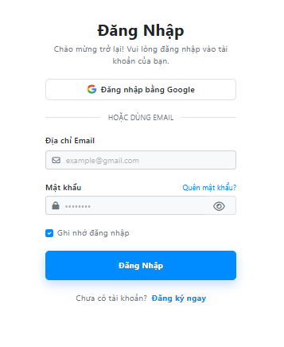

Test Case ID | Mô tả | Quy trình | Điều kiện tiên quyết | Kết quả mong đợi | Kết quả thực tế | Kết quả |  |  |  |  |  | Chú thích
 |  |  |  |  |  | Vòng 1 |  |  | Vòng 2
 |  |  |  |  |  | Trạng thái | Ngày kiểm tra | Người kiểm tra | Trạng thái | Ngày kiểm tra | Người kiểm tra
GUI_SHOW Đăng Nhập
GUI-DN01 | Hiển thị bố cục trang đăng nhập trên PC | Kiểm tra giao diện trang đăng nhập | Truy cập trang đăng nhập bằng PC | Bên trái hiển thị banner VMS-AI, bên phải hiển thị form đăng nhập | Hiển thị đúng | Passed | 12/04/2026 | Thịnh | Passed | 15/04/2026 | Huy
GUI-DN02 | Hiển thị hình nền banner đăng nhập | Kiểm tra khu vực banner bên trái | Truy cập trang đăng nhập bằng PC | Banner phải hiển thị hình nền rõ ràng | Banner đã hiển thị hình nền sau khi fix | Failed | 12/04/2026 | Thịnh | Passed | 15/04/2026 | Huy
GUI-DN03 | Hiển thị logo và tên hệ thống | Kiểm tra phần nhận diện VMS-AI | Đang ở trang đăng nhập | Hiển thị icon hệ thống và chữ VMS-AI | Hiển thị đúng | Passed | 12/04/2026 | Thịnh | Passed | 15/04/2026 | Huy
GUI-DN04 | Hiển thị tiêu đề form đăng nhập | Kiểm tra phần đầu form | Đang ở trang đăng nhập | Hiển thị tiêu đề đăng nhập và mô tả ngắn | Hiển thị đúng | Passed | 12/04/2026 | Thịnh | Passed | 15/04/2026 | Huy
GUI-DN05 | Hiển thị nút đăng nhập bằng Google | Kiểm tra nút Google | Đang ở trang đăng nhập | Nút Google hiển thị logo Google và nội dung đăng nhập bằng Google | Hiển thị đúng | Passed | 12/04/2026 | Thịnh | Passed | 15/04/2026 | Huy
GUI-DN06 | Hiển thị đường phân cách đăng nhập email | Kiểm tra khu vực phân cách | Đang ở trang đăng nhập | Hiển thị đường kẻ và nội dung phân cách đăng nhập bằng email | Hiển thị đúng | Passed | 12/04/2026 | Thịnh | Passed | 15/04/2026 | Huy
GUI-DN07 | Hiển thị trường Email | Kiểm tra ô nhập Email | Đang ở trang đăng nhập | Trường Email hiển thị icon phong bì và placeholder email | Hiển thị đúng | Passed | 12/04/2026 | Thịnh | Passed | 15/04/2026 | Huy
GUI-DN08 | Hiển thị trường Mật khẩu | Kiểm tra ô nhập Mật khẩu | Đang ở trang đăng nhập | Trường Mật khẩu hiển thị icon khóa và placeholder mật khẩu | Hiển thị đúng | Passed | 12/04/2026 | Thịnh | Passed | 15/04/2026 | Huy
GUI-DN09 | Hiển thị nút ẩn hiện mật khẩu | Kiểm tra icon mắt trong trường mật khẩu | Đang ở trang đăng nhập | Icon mắt phải hiển thị rõ, dễ nhận biết để ẩn/hiện mật khẩu | Icon đã hiển thị rõ hơn sau khi fix | Failed | 12/04/2026 | Thịnh | Passed | 15/04/2026 | Huy
GUI-DN10 | Hiển thị link Quên mật khẩu | Kiểm tra link quên mật khẩu | Đang ở trang đăng nhập | Link Quên mật khẩu phải nằm đúng cạnh nhãn mật khẩu và dễ nhìn | Hiển thị đúng | Passed | 12/04/2026 | Thịnh | Passed | 15/04/2026 | Huy
GUI-DN11 | Hiển thị checkbox Ghi nhớ đăng nhập | Kiểm tra checkbox ghi nhớ | Đang ở trang đăng nhập | Checkbox và nhãn Ghi nhớ đăng nhập phải hiển thị rõ ràng | Checkbox đã hiển thị rõ hơn sau khi fix | Failed | 12/04/2026 | Thịnh | Passed | 15/04/2026 | Huy
GUI-DN12 | Hiển thị nút Đăng nhập | Kiểm tra nút gửi form | Đang ở trang đăng nhập | Nút Đăng nhập phải hiển thị nổi bật, full chiều ngang form | Hiển thị đúng | Passed | 12/04/2026 | Thịnh | Passed | 15/04/2026 | Huy
GUI-DN13 | Hiển thị thông báo lỗi đăng nhập | Nhập sai tài khoản hoặc mật khẩu | Đang ở trang đăng nhập | Alert lỗi phải hiển thị nổi bật phía trên form | Alert lỗi đã hiển thị rõ hơn sau khi fix | Failed | 12/04/2026 | Thịnh | Passed | 15/04/2026 | Huy
GUI-DN14 | Hiển thị link đăng ký tài khoản | Kiểm tra cuối form đăng nhập | Người dùng chưa có tài khoản | Link Đăng ký ngay phải dễ nhận biết | Link đăng ký đã được nhấn mạnh sau khi fix | Failed | 12/04/2026 | Thịnh | Passed | 15/04/2026 | Huy
FUNCTION_SHOW Đăng Nhập
FUN-DN01 | Kiểm tra đăng nhập với email rỗng | Bỏ trống Email, nhập mật khẩu rồi bấm “Đăng nhập” | Đang ở trang đăng nhập | Hệ thống chặn đăng nhập và yêu cầu nhập Email | Hiển thị đúng yêu cầu nhập Email | Passed | 12/04/2026 | Thịnh | Passed | 15/04/2026 | Huy
FUN-DN02 | Kiểm tra đăng nhập với mật khẩu rỗng | Nhập Email, bỏ trống mật khẩu rồi bấm “Đăng nhập” | Đang ở trang đăng nhập | Hệ thống chặn đăng nhập và yêu cầu nhập mật khẩu | Hiển thị đúng yêu cầu nhập mật khẩu | Passed | 12/04/2026 | Thịnh | Passed | 15/04/2026 | Huy
FUN-DN03 | Kiểm tra email sai định dạng | Nhập email sai định dạng và bấm “Đăng nhập” | Đang ở trang đăng nhập | Hệ thống chặn gửi form và báo email không hợp lệ | Đã chặn đúng sau khi fix | Failed | 12/04/2026 | Thịnh | Passed | 15/04/2026 | Huy
FUN-DN04 | Kiểm tra đăng nhập sai mật khẩu | Nhập đúng email, sai mật khẩu rồi bấm “Đăng nhập” | Tài khoản đã tồn tại | Hệ thống không cho đăng nhập và hiển thị lỗi | Hiển thị đúng lỗi đăng nhập | Passed | 12/04/2026 | Thịnh | Passed | 15/04/2026 | Huy
FUN-DN05 | Kiểm tra đăng nhập email chưa tồn tại | Nhập email chưa đăng ký rồi bấm “Đăng nhập” | Email chưa tồn tại trong hệ thống | Hệ thống từ chối đăng nhập và hiển thị thông báo lỗi | Hiển thị đúng lỗi sau khi fix | Failed | 12/04/2026 | Thịnh | Passed | 15/04/2026 | Huy
FUN-DN06 | Kiểm tra đăng nhập thành công | Nhập đúng email và mật khẩu | Tài khoản hợp lệ | Hệ thống lưu token, lưu thông tin người dùng và chuyển trang | Đăng nhập thành công | Passed | 12/04/2026 | Thịnh | Passed | 15/04/2026 | Huy
FUN-DN07 | Kiểm tra chuyển trang theo vai trò tình nguyện viên | Đăng nhập bằng tài khoản tình nguyện viên | Tài khoản có vai trò tình nguyện viên | Hệ thống chuyển về trang chủ | Chuyển trang đúng | Passed | 12/04/2026 | Thịnh | Passed | 15/04/2026 | Huy
FUN-DN08 | Kiểm tra chuyển trang theo vai trò kiểm duyệt viên | Đăng nhập bằng tài khoản kiểm duyệt viên | Tài khoản có vai trò kiểm duyệt viên | Hệ thống chuyển đến trang kiểm duyệt chiến dịch | Chuyển đúng sau khi fix | Failed | 12/04/2026 | Thịnh | Passed | 15/04/2026 | Huy
FUN-DN09 | Kiểm tra chuyển trang theo vai trò quản trị viên | Đăng nhập bằng tài khoản quản trị viên | Tài khoản có vai trò quản trị viên | Hệ thống chuyển đến trang admin | Chuyển trang đúng | Passed | 12/04/2026 | Thịnh | Passed | 15/04/2026 | Huy
FUN-DN10 | Kiểm tra redirect sau đăng nhập | Truy cập trang yêu cầu đăng nhập, sau đó đăng nhập | URL có tham số redirect | Hệ thống đăng nhập xong phải quay lại trang trước đó | Đã quay lại đúng trang sau khi fix | Failed | 12/04/2026 | Thịnh | Passed | 15/04/2026 | Huy
FUN-DN11 | Kiểm tra ghi nhớ đăng nhập | Tick “Ghi nhớ đăng nhập” rồi đăng nhập | Tài khoản hợp lệ | Hệ thống duy trì trạng thái đăng nhập theo tùy chọn ghi nhớ | Đã xử lý đúng sau khi fix | Failed | 12/04/2026 | Thịnh | Passed | 15/04/2026 | Huy
FUN-DN12 | Kiểm tra đăng nhập bằng Google | Click nút đăng nhập Google | Tài khoản Google hợp lệ | Hệ thống xác thực Google và đăng nhập thành công | Đăng nhập Google thành công | Passed | 12/04/2026 | Thịnh | Passed | 15/04/2026 | Huy

Xem chiến dịch
Project Name | Thiết kế và phát triển hệ thống quản lý và điều phối nguồn lực tình nguyện viên trực tuyến tích hợp mô hình hỗ trợ ra quyết định
Module Code | Xem Chiến Dịch
 | Hoàn thành | Lỗi | Chưa kiểm tra | Bị chặn | Tổng lần kiểm tra
Round 1 | 14 | 10 | 0 | 0 | 24
Round 2 | 24 | 0 | 0 | 0 | 24
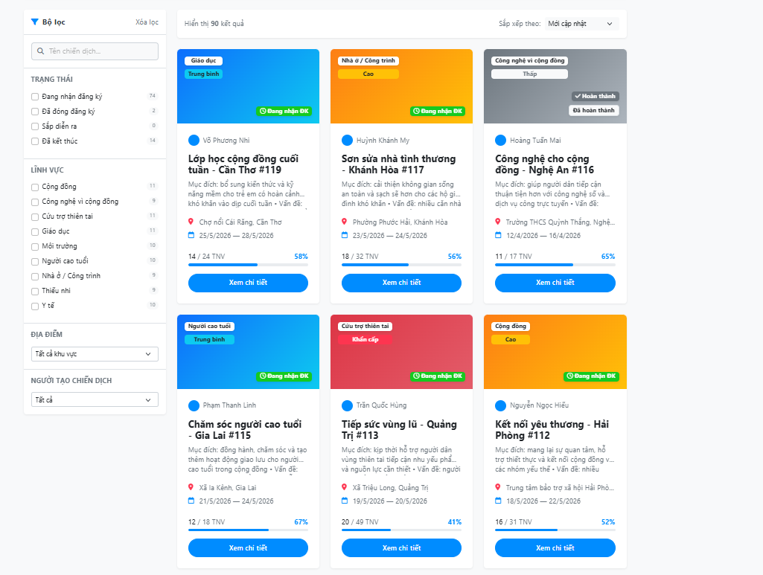

Test Case ID | Mô tả | Quy trình | Điều kiện tiên quyết | Kết quả mong đợi | Kết quả thực tế | Kết quả |  |  |  |  |  | Chú thích
 |  |  |  |  |  | Vòng 1 |  |  | Vòng 2
 |  |  |  |  |  | Trạng thái | Ngày kiểm tra | Người kiểm tra | Trạng thái | Ngày kiểm tra | Người kiểm tra
GUI_SHOW Xem Chiến Dịch
GUI-XCD01 | Hiển thị tiêu đề trang danh sách chiến dịch | Kiểm tra phần đầu trang | Truy cập trang danh sách chiến dịch | Hiển thị tiêu đề, mô tả trang và bố cục danh sách chiến dịch | Hiển thị đúng | Passed | 12/04/2026 | Hoàng | Passed | 15/04/2026 | Hoàng
GUI-XCD02 | Hiển thị khung bộ lọc trên PC | Kiểm tra cột bộ lọc bên trái | Truy cập trang bằng PC | Bộ lọc hiển thị cố định bên trái danh sách | Hiển thị đúng | Passed | 12/04/2026 | Hoàng | Passed | 15/04/2026 | Hoàng
GUI-XCD03 | Hiển thị nút lọc trên mobile | Kiểm tra bằng giao diện mobile | Truy cập trang bằng thiết bị mobile | Nút “Lọc chiến dịch” hiển thị phía trên danh sách | Hiển thị đúng | Passed | 12/04/2026 | Hoàng | Passed | 15/04/2026 | Hoàng
GUI-XCD04 | Hiển thị khung lọc dạng offcanvas | Click nút “Lọc chiến dịch” | Đang xem trang bằng mobile | Khung lọc trượt lên và hiển thị đầy đủ trường lọc | Khung lọc đã hiển thị đầy đủ sau khi fix | Failed | 12/04/2026 | Hoàng | Passed | 15/04/2026 | Hoàng
GUI-XCD05 | Hiển thị ô tìm kiếm chiến dịch | Kiểm tra thanh tìm kiếm trong danh sách | Đang ở trang danh sách chiến dịch | Ô tìm kiếm hiển thị placeholder rõ ràng | Hiển thị đúng | Passed | 12/04/2026 | Hoàng | Passed | 15/04/2026 | Hoàng
GUI-XCD06 | Hiển thị menu sắp xếp | Kiểm tra khu vực sắp xếp | Danh sách chiến dịch đã tải | Menu “Sắp xếp theo” hiển thị ở phía trên danh sách | Hiển thị đúng | Passed | 12/04/2026 | Hoàng | Passed | 15/04/2026 | Hoàng
GUI-XCD07 | Hiển thị thẻ chiến dịch | Kiểm tra danh sách chiến dịch | Có dữ liệu chiến dịch | Mỗi thẻ hiển thị tên chiến dịch, trạng thái, lĩnh vực, địa điểm và thời gian | Hiển thị đúng | Passed | 12/04/2026 | Hoàng | Passed | 15/04/2026 | Hoàng
GUI-XCD08 | Hiển thị nhãn trạng thái chiến dịch | Kiểm tra badge trạng thái trên thẻ | Có nhiều trạng thái chiến dịch | Badge trạng thái phải dễ nhìn và phân biệt màu rõ ràng | Badge trạng thái đã rõ màu sau khi fix | Failed | 12/04/2026 | Hoàng | Passed | 15/04/2026 | Hoàng
GUI-XCD09 | Hiển thị tiến độ số lượng tham gia | Kiểm tra phần số lượng tình nguyện viên | Chiến dịch có giới hạn số lượng | Hiển thị số người đã đăng ký và thanh tiến độ rõ ràng | Thanh tiến độ đã hiển thị rõ sau khi fix | Failed | 12/04/2026 | Hoàng | Passed | 15/04/2026 | Hoàng
GUI-XCD10 | Hiển thị trạng thái không có dữ liệu | Tìm kiếm hoặc lọc không có kết quả | Không có chiến dịch phù hợp | Hiển thị icon, thông báo rỗng và nút xóa bộ lọc | Empty state đã rõ ràng sau khi fix | Failed | 12/04/2026 | Hoàng | Passed | 15/04/2026 | Hoàng
GUI-XCD11 | Hiển thị nút xem chi tiết chiến dịch | Kiểm tra nút hành động trên thẻ | Có dữ liệu chiến dịch | Nút xem chi tiết phải hiển thị rõ trên từng thẻ | Hiển thị đúng | Passed | 12/04/2026 | Hoàng | Passed | 15/04/2026 | Hoàng
GUI-XCD12 | Hiển thị phân trang danh sách | Kiểm tra cuối danh sách | Số lượng chiến dịch nhiều hơn một trang | Phân trang hiển thị rõ nút trước, sau và số trang | Phân trang đã hiển thị rõ sau khi fix | Failed | 12/04/2026 | Hoàng | Passed | 15/04/2026 | Hoàng
FUNCTION_SHOW Xem chiến dịch
FUN-XCD01 | Kiểm tra tải danh sách chiến dịch | Truy cập trang danh sách chiến dịch | API danh sách hoạt động bình thường | Hệ thống tải danh sách chiến dịch và hiển thị đúng dữ liệu | Tải danh sách đúng | Passed | 12/04/2026 | Hoàng | Passed | 15/04/2026 | Hoàng
FUN-XCD02 | Kiểm tra lọc theo trạng thái | Chọn một trạng thái trong bộ lọc | Có nhiều chiến dịch khác trạng thái | Hệ thống chỉ hiển thị chiến dịch đúng trạng thái đã chọn | Lọc đúng dữ liệu | Passed | 12/04/2026 | Hoàng | Passed | 15/04/2026 | Hoàng
FUN-XCD03 | Kiểm tra lọc theo lĩnh vực | Chọn lĩnh vực chiến dịch | Có nhiều chiến dịch thuộc lĩnh vực khác nhau | Hệ thống chỉ hiển thị chiến dịch đúng lĩnh vực | Lọc đúng dữ liệu | Passed | 12/04/2026 | Hoàng | Passed | 15/04/2026 | Hoàng
FUN-XCD04 | Kiểm tra lọc theo khu vực | Chọn khu vực trong bộ lọc | Có nhiều chiến dịch ở khu vực khác nhau | Hệ thống chỉ hiển thị chiến dịch đúng khu vực | Lọc đúng sau khi fix | Failed | 12/04/2026 | Hoàng | Passed | 15/04/2026 | Hoàng
FUN-XCD05 | Kiểm tra lọc theo người điều phối | Chọn người điều phối trong bộ lọc | Có nhiều chiến dịch do nhiều người điều phối | Hệ thống chỉ hiển thị chiến dịch đúng người điều phối | Lọc đúng dữ liệu | Passed | 12/04/2026 | Hoàng | Passed | 15/04/2026 | Hoàng
FUN-XCD06 | Kiểm tra sắp xếp chiến dịch mới nhất | Chọn sắp xếp mới nhất | Danh sách có nhiều chiến dịch khác ngày tạo | Hệ thống sắp xếp chiến dịch mới nhất lên đầu | Sắp xếp đúng | Passed | 12/04/2026 | Hoàng | Passed | 15/04/2026 | Hoàng
FUN-XCD07 | Kiểm tra sắp xếp theo hạn đăng ký | Chọn sắp xếp theo hạn đăng ký | Danh sách có nhiều hạn đăng ký khác nhau | Hệ thống sắp xếp đúng theo hạn đăng ký | Sắp xếp đúng sau khi fix | Failed | 12/04/2026 | Hoàng | Passed | 15/04/2026 | Hoàng
FUN-XCD08 | Kiểm tra nút xóa bộ lọc | Áp dụng bộ lọc, sau đó bấm xóa bộ lọc | Đang có bộ lọc được áp dụng | Hệ thống xóa toàn bộ bộ lọc và tải lại danh sách ban đầu | Xóa lọc đúng sau khi fix | Failed | 12/04/2026 | Hoàng | Passed | 15/04/2026 | Hoàng
FUN-XCD09 | Kiểm tra phân trang danh sách | Bấm chuyển sang trang tiếp theo | Số lượng chiến dịch nhiều hơn một trang | Hệ thống tải đúng dữ liệu của trang được chọn | Phân trang đúng | Passed | 12/04/2026 | Hoàng | Passed | 15/04/2026 | Hoàng
FUN-XCD10 | Kiểm tra đồng bộ bộ lọc với URL | Áp dụng bộ lọc bất kỳ | Đang ở trang danh sách chiến dịch | URL phải cập nhật query tương ứng với bộ lọc | Đồng bộ đúng sau khi fix | Failed | 12/04/2026 | Hoàng | Passed | 15/04/2026 | Hoàng
FUN-XCD11 | Kiểm tra tải lại trang có query URL | Truy cập URL có sẵn query lọc | URL chứa tham số lọc hợp lệ | Hệ thống khôi phục bộ lọc và hiển thị đúng dữ liệu | Khôi phục đúng sau khi fix | Failed | 12/04/2026 | Hoàng | Passed | 15/04/2026 | Hoàng
FUN-XCD12 | Kiểm tra mở chi tiết chiến dịch | Click nút xem chi tiết trên thẻ chiến dịch | Có dữ liệu chiến dịch | Hệ thống điều hướng đến trang chi tiết chiến dịch tương ứng | Điều hướng đúng | Passed | 12/04/2026 | Hoàng | Passed | 15/04/2026 | Hoàng

Tìm kiếm chiến dịch
Project Name | Thiết kế và phát triển hệ thống quản lý và điều phối nguồn lực tình nguyện viên trực tuyến tích hợp mô hình hỗ trợ ra quyết định
Module Code | Tìm Kiếm Chiến Dịch
 | Hoàn thành | Lỗi | Chưa kiểm tra | Bị chặn | Tổng lần kiểm tra
Round 1 | 17 | 7 | 0 | 0 | 24
Round 2 | 24 | 0 | 0 | 0 | 24

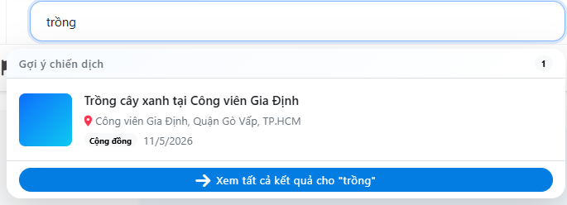

Test Case ID | Mô tả | Quy trình | Điều kiện tiên quyết | Kết quả mong đợi | Kết quả thực tế | Kết quả |  |  |  |  |  | Chú thích
 |  |  |  |  |  | Vòng 1 |  |  | Vòng 2
 |  |  |  |  |  | Trạng thái | Ngày kiểm tra | Người kiểm tra | Trạng thái | Ngày kiểm tra | Người kiểm tra
GUI_SHOW Tìm Kiếm Chiến Dịch
GUI-TKCD01 | Hiển thị ô tìm kiếm trong bộ lọc | Kiểm tra khu vực bộ lọc chiến dịch | Truy cập trang danh sách chiến dịch | Ô tìm kiếm hiển thị biểu tượng kính lúp và gợi ý nhập tên chiến dịch | Ô tìm kiếm hiển thị biểu tượng kính lúp và gợi ý nhập tên chiến dịch | Passed | 12/04/2026 | Hoàng | Passed | 15/04/2026 | Mai
GUI-TKCD02 | Hiển thị từ khóa trong ô tìm kiếm | Nhập từ khóa vào ô tìm kiếm | Ô tìm kiếm đang hiển thị | Từ khóa người dùng nhập phải hiển thị đầy đủ trong ô tìm kiếm | Từ khóa người dùng nhập phải hiển thị đầy đủ trong ô tìm kiếm | Passed | 12/04/2026 | Hoàng | Passed | 15/04/2026 | Mai
GUI-TKCD03 | Hiển thị khung thông báo kết quả tìm kiếm | Nhập từ khóa tìm kiếm | Có từ khóa tìm kiếm | Khung thông báo kết quả tìm kiếm phải xuất hiện phía trên danh sách | Khung thông báo kết quả tìm kiếm phải xuất hiện phía trên danh sách | Passed | 12/04/2026 | Hoàng | Passed | 15/04/2026 | Mai
GUI-TKCD04 | Hiển thị tiêu đề chứa từ khóa tìm kiếm | Quan sát khung kết quả tìm kiếm | Đang có từ khóa tìm kiếm | Tiêu đề phải hiển thị đúng từ khóa người dùng đã nhập | Tiêu đề phải hiển thị đúng từ khóa người dùng đã nhập | Passed | 12/04/2026 | Hoàng | Passed | 15/04/2026 | Mai
GUI-TKCD05 | Hiển thị số lượng kết quả tìm kiếm | Quan sát khung kết quả tìm kiếm | Đang có kết quả tìm kiếm | Giao diện phải hiển thị số lượng chiến dịch tìm được | Giao diện phải hiển thị số lượng chiến dịch tìm được | Passed | 12/04/2026 | Hoàng | Passed | 15/04/2026 | Mai
GUI-TKCD06 | Hiển thị nút xóa tìm kiếm | Quan sát khung kết quả tìm kiếm | Đang có từ khóa tìm kiếm | Nút xóa tìm kiếm phải hiển thị rõ ràng kèm biểu tượng dấu X | Nút xóa tìm kiếm phải hiển thị rõ ràng kèm biểu tượng dấu X | Passed | 12/04/2026 | Hoàng | Passed | 15/04/2026 | Mai
GUI-TKCD07 | Hiển thị danh sách chiến dịch sau khi tìm kiếm | Tìm kiếm từ khóa có kết quả | Có chiến dịch phù hợp | Danh sách phải hiển thị các thẻ chiến dịch phù hợp với từ khóa | Danh sách phải hiển thị các thẻ chiến dịch phù hợp với từ khóa | Passed | 12/04/2026 | Hoàng | Passed | 15/04/2026 | Mai
GUI-TKCD08 | Hiển thị thông tin trên thẻ chiến dịch | Quan sát thẻ chiến dịch trong kết quả tìm kiếm | Có kết quả tìm kiếm | Thẻ chiến dịch phải hiển thị tên, mô tả, lĩnh vực, mức ưu tiên, trạng thái, địa điểm, thời gian và nút xem chi tiết | Thẻ chiến dịch phải hiển thị tên, mô tả, lĩnh vực, mức ưu tiên, trạng thái, địa điểm, thời gian và nút xem chi tiết | Passed | 12/04/2026 | Hoàng | Passed | 15/04/2026 | Mai
GUI-TKCD09 | Hiển thị trạng thái không tìm thấy chiến dịch | Nhập từ khóa không khớp chiến dịch nào | Không có kết quả phù hợp | Giao diện phải hiển thị biểu tượng tìm kiếm, tiêu đề không tìm thấy và mô tả hướng dẫn | Giao diện phải hiển thị biểu tượng tìm kiếm, tiêu đề không tìm thấy và mô tả hướng dẫn | Passed | 12/04/2026 | Hoàng | Passed | 15/04/2026 | Mai
GUI-TKCD10 | Hiển thị nút xóa bộ lọc khi không có kết quả | Tìm kiếm từ khóa không có kết quả | Màn hình không tìm thấy chiến dịch đang hiển thị | Nút xóa bộ lọc phải hiển thị dưới phần mô tả | Nút xóa bộ lọc phải hiển thị dưới phần mô tả | Passed | 12/04/2026 | Hoàng | Passed | 15/04/2026 | Mai
GUI-TKCD11 | Hiển thị khu vực phân trang kết quả | Tìm kiếm từ khóa có kết quả | Có danh sách kết quả tìm kiếm | Khu vực phân trang phải hiển thị rõ ràng dưới danh sách | Phân trang chỉ hiển thị trang số 1, nút trước và sau bị mờ cố định | Failed | 12/04/2026 | Hoàng | Passed | 15/04/2026 | Mai
GUI-TKCD12 | Hiển thị thông tin kết quả trên thanh sắp xếp | Quan sát thanh phía trên danh sách | Đang có kết quả tìm kiếm | Thanh phía trên danh sách phải hiển thị số lượng kết quả và ô sắp xếp rõ ràng | Số lượng kết quả và ô sắp xếp chưa đủ nổi bật | Failed | 12/04/2026 | Hoàng | Passed | 15/04/2026 | Mai
FUNCTION_SHOW Tìm kiếm chiến dịch
FUN-TKCD01 | Kiểm tra nhập từ khóa tìm kiếm | Nhập tên chiến dịch vào ô tìm kiếm | Đang ở trang danh sách chiến dịch | Hệ thống ghi nhận từ khóa người dùng nhập | Ghi nhận đúng từ khóa | Passed | 12/04/2026 | Hoàng | Passed | 15/04/2026 | Mai
FUN-TKCD02 | Kiểm tra tìm kiếm theo tên chiến dịch | Nhập từ khóa trùng với tên chiến dịch | Có chiến dịch phù hợp | Hệ thống chỉ hiển thị chiến dịch có tên phù hợp từ khóa | Hiển thị đúng kết quả | Passed | 12/04/2026 | Hoàng | Passed | 15/04/2026 | Mai
FUN-TKCD03 | Kiểm tra tìm kiếm theo mô tả chiến dịch | Nhập từ khóa có trong mô tả chiến dịch | Có chiến dịch chứa từ khóa trong mô tả | Hệ thống hiển thị chiến dịch phù hợp với nội dung mô tả | Hiển thị đúng kết quả | Passed | 12/04/2026 | Hoàng | Passed | 15/04/2026 | Mai
FUN-TKCD04 | Kiểm tra tìm kiếm không có kết quả | Nhập từ khóa không khớp chiến dịch nào | Dữ liệu không có chiến dịch phù hợp | Hệ thống hiển thị trạng thái không tìm thấy chiến dịch | Đã hiển thị đúng sau khi sửa | Failed | 12/04/2026 | Hoàng | Passed | 15/04/2026 | Mai
FUN-TKCD05 | Kiểm tra xóa từ khóa tìm kiếm | Bấm nút xóa tìm kiếm | Đang có từ khóa tìm kiếm | Hệ thống xóa từ khóa và hiển thị lại danh sách ban đầu | Xóa đúng từ khóa | Passed | 12/04/2026 | Hoàng | Passed | 15/04/2026 | Mai
FUN-TKCD06 | Kiểm tra tìm kiếm kết hợp trạng thái | Nhập từ khóa và chọn trạng thái chiến dịch | Có nhiều chiến dịch khác trạng thái | Hệ thống hiển thị chiến dịch đúng từ khóa và đúng trạng thái | Lọc đúng sau khi sửa | Failed | 12/04/2026 | Hoàng | Passed | 15/04/2026 | Mai
FUN-TKCD07 | Kiểm tra tìm kiếm kết hợp lĩnh vực | Nhập từ khóa và chọn lĩnh vực | Có nhiều chiến dịch thuộc lĩnh vực khác nhau | Hệ thống hiển thị chiến dịch đúng từ khóa và đúng lĩnh vực | Hiển thị đúng kết quả | Passed | 12/04/2026 | Hoàng | Passed | 15/04/2026 | Mai
FUN-TKCD08 | Kiểm tra tìm kiếm kết hợp địa điểm | Nhập từ khóa và chọn địa điểm | Có nhiều chiến dịch ở địa điểm khác nhau | Hệ thống hiển thị chiến dịch đúng từ khóa và đúng địa điểm | Lọc đúng sau khi sửa | Failed | 12/04/2026 | Hoàng | Passed | 15/04/2026 | Mai
FUN-TKCD09 | Kiểm tra tìm kiếm kết hợp người điều phối | Nhập từ khóa và chọn người điều phối | Có nhiều chiến dịch do nhiều người điều phối | Hệ thống hiển thị chiến dịch đúng từ khóa và đúng người điều phối | Hiển thị đúng kết quả | Passed | 12/04/2026 | Hoàng | Passed | 15/04/2026 | Mai
FUN-TKCD10 | Kiểm tra sắp xếp kết quả tìm kiếm | Tìm kiếm có kết quả, sau đó chọn sắp xếp | Có nhiều chiến dịch phù hợp | Hệ thống sắp xếp lại kết quả theo lựa chọn | Sắp xếp đúng sau khi sửa | Failed | 12/04/2026 | Hoàng | Passed | 15/04/2026 | Mai
FUN-TKCD11 | Kiểm tra xóa bộ lọc sau khi tìm kiếm | Tìm kiếm và chọn bộ lọc, sau đó bấm xóa bộ lọc | Đang áp dụng từ khóa và bộ lọc | Hệ thống xóa toàn bộ điều kiện và trả lại danh sách mặc định | Xóa đúng sau khi sửa | Failed | 12/04/2026 | Hoàng | Passed | 15/04/2026 | Mai
FUN-TKCD12 | Kiểm tra mở chi tiết từ kết quả tìm kiếm | Bấm xem chi tiết trên một chiến dịch trong kết quả | Có kết quả tìm kiếm | Hệ thống chuyển đến đúng trang chi tiết của chiến dịch được chọn | Chuyển đúng trang chi tiết | Passed | 12/04/2026 | Hoàng | Passed | 15/04/2026 | Mai

Xem chi tiết chiến dịch
Project Name | Thiết kế và phát triển hệ thống quản lý và điều phối nguồn lực tình nguyện viên trực tuyến tích hợp mô hình hỗ trợ ra quyết định
Module Code | Xem chi tiết chiến dịch
 | Hoàn thành | Lỗi | Chưa kiểm tra | Bị chặn | Tổng lần kiểm tra
Round 1 | 12 | 2 | 0 | 0 | 14
Round 2 | 14 | 0 | 0 | 0 | 14

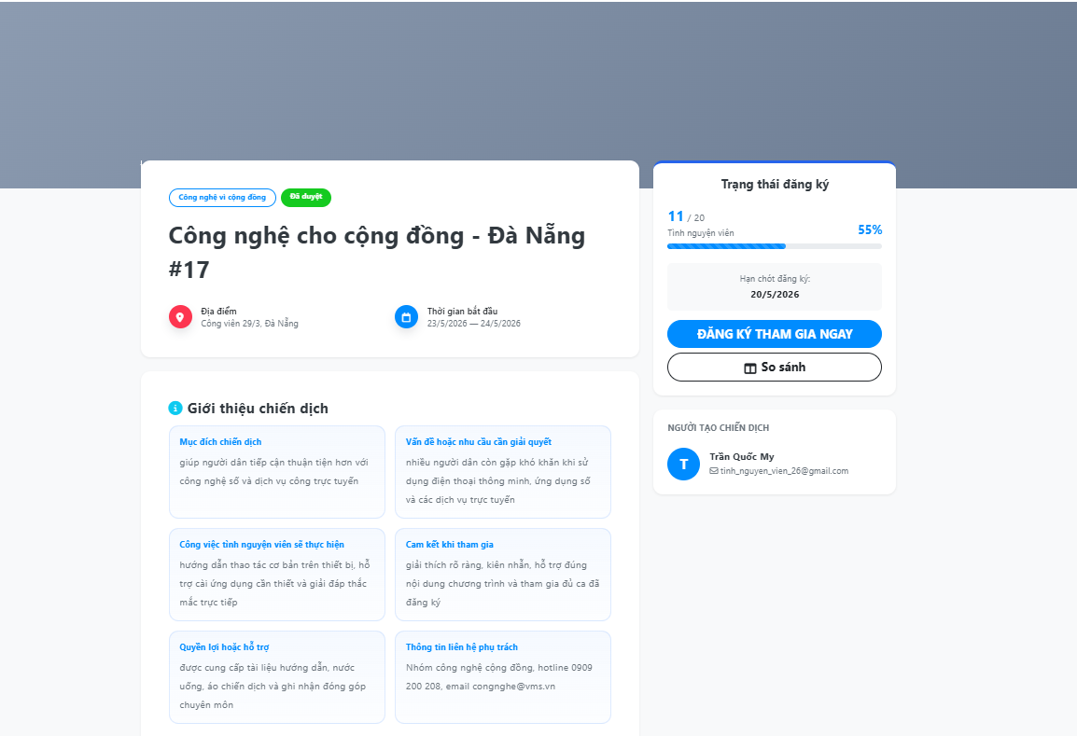

Test Case ID | Mô tả | Quy trình | Điều kiện tiên quyết | Kết quả mong đợi | Kết quả thực tế | Kết quả |  |  |  |  |  | Chú thích
 |  |  |  |  |  | Vòng 1 |  |  | Vòng 2
 |  |  |  |  |  | Trạng thái | Ngày kiểm tra | Người kiểm tra | Trạng thái | Ngày kiểm tra | Người kiểm tra
GUI_SHOW Xem chi tiết chiến dịch
Gui_CTCD_01 | Kiểm tra màn hình chi tiết chiến dịch | 1. Mở trang Chiến dịch; 2. Chọn chiến dịch; 3. Quan sát trang chi tiết | Người dùng đã đăng nhập và có chiến dịch | Hiển thị màn hình chi tiết chiến dịch | Hiển thị màn hình chi tiết chiến dịch | Passed | 12/04/2026 | Quốc | Passed | 15/04/2026 | Thịnh
Gui_CTCD_02 | Kiểm tra tên chiến dịch | 1. Mở chi tiết chiến dịch; 2. Quan sát tên chiến dịch | Người dùng đã đăng nhập và có chiến dịch | Hiển thị tên chiến dịch | Hiển thị tên chiến dịch | Passed | 12/04/2026 | Quốc | Passed | 15/04/2026 | Thịnh
Gui_CTCD_03 | Kiểm tra mô tả chiến dịch | 1. Mở chi tiết chiến dịch; 2. Quan sát mô tả | Người dùng đã đăng nhập và có chiến dịch | Hiển thị mô tả chiến dịch | Hiển thị mô tả chiến dịch | Passed | 12/04/2026 | Quốc | Passed | 15/04/2026 | Thịnh
Gui_CTCD_04 | Kiểm tra thời gian chiến dịch | 1. Mở chi tiết chiến dịch; 2. Quan sát thời gian | Người dùng đã đăng nhập và có chiến dịch | Hiển thị thời gian chiến dịch | Hiển thị thời gian chiến dịch | Passed | 12/04/2026 | Quốc | Passed | 15/04/2026 | Thịnh
Gui_CTCD_05 | Kiểm tra địa điểm chiến dịch | 1. Mở chi tiết chiến dịch; 2. Quan sát địa điểm | Người dùng đã đăng nhập và có chiến dịch | Hiển thị địa điểm chiến dịch | Hiển thị địa điểm chiến dịch | Passed | 12/04/2026 | Quốc | Passed | 15/04/2026 | Thịnh
Gui_CTCD_06 | Hiển thị màn hình chi tiết khi bản đồ chưa tải | 1. Truy cập trang chi tiết chiến dịch | Chiến dịch có thông tin địa điểm | Nếu bản đồ chưa tải được, giao diện phải hiển thị thông báo thay thế rõ ràng | Khu vực bản đồ có thể để trống, người dùng không biết là chưa tải hay không có tọa độ | Failed | 12/04/2026 | Quốc | Passed | 15/04/2026 | Thịnh
Gui_CTCD_07 | Kiểm tra nút đăng ký tham gia | 1. Mở chi tiết chiến dịch; 2. Quan sát nút đăng ký | Người dùng đã đăng nhập và có chiến dịch | Hiển thị nút đăng ký tham gia | Hiển thị nút đăng ký tham gia | Passed | 12/04/2026 | Quốc | Passed | 15/04/2026 | Thịnh
FUNCTION_SHOW Xem chi tiết chiến dịch
Func_CTCD_01 | Xem chi tiết chiến dịch thành công | 1. Mở trang Chiến dịch; 2. Chọn chiến dịch; 3. Nhấn Xem chi tiết | Người dùng đã đăng nhập và có chiến dịch | Hệ thống mở trang chi tiết chiến dịch | Hệ thống mở trang chi tiết chiến dịch | Passed | 12/04/2026 | Quốc | Passed | 15/04/2026 | Thịnh
Func_CTCD_02 | Đăng ký tham gia chiến dịch | 1. Mở chi tiết chiến dịch; 2. Nhấn Đăng ký tham gia | Người dùng đã đăng nhập và chưa tham gia chiến dịch | Hệ thống gửi yêu cầu đăng ký tham gia | Hệ thống gửi yêu cầu đăng ký tham gia | Passed | 12/04/2026 | Quốc | Passed | 15/04/2026 | Thịnh
Func_CTCD_03 | Đăng ký lại chiến dịch đã tham gia | 1. Mở chi tiết chiến dịch đã tham gia; 2. Nhấn Đăng ký tham gia | Người dùng đã đăng ký chiến dịch trước đó | Hệ thống hiển thị thông báo đã đăng ký | Hệ thống hiển thị thông báo đã đăng ký | Passed | 12/04/2026 | Quốc | Passed | 15/04/2026 | Thịnh
Func_CTCD_04 | Xem thông tin thời gian chiến dịch | 1. Mở chi tiết chiến dịch; 2. Kiểm tra thời gian | Người dùng đã đăng nhập và có chiến dịch | Hệ thống hiển thị đúng thời gian chiến dịch | Hệ thống hiển thị đúng thời gian chiến dịch | Passed | 12/04/2026 | Quốc | Passed | 15/04/2026 | Thịnh
Func_CTCD_05 | Xem thông tin địa điểm chiến dịch | 1. Mở chi tiết chiến dịch; 2. Kiểm tra địa điểm | Người dùng đã đăng nhập và có chiến dịch | Hệ thống hiển thị đúng địa điểm chiến dịch | Hệ thống hiển thị đúng địa điểm chiến dịch | Passed | 12/04/2026 | Quốc | Passed | 15/04/2026 | Thịnh
Func_CTCD_06 | Quay lại danh sách chiến dịch | 1. Mở chi tiết chiến dịch; 2. Nhấn Quay lại | Người dùng đang ở trang chi tiết chiến dịch | Hệ thống quay lại danh sách chiến dịch | Hệ thống quay lại danh sách chiến dịch | Passed | 12/04/2026 | Quốc | Passed | 15/04/2026 | Thịnh
Func_CTCD_07 | Kiểm tra đăng ký khi người dùng chưa đăng nhập | 1. Mở chi tiết chiến dịch; 2. Click nút đăng ký tham gia chiến dịch | Người dùng chưa đăng nhập | Hệ thống phải điều hướng sang trang đăng nhập và giữ redirect quay lại chi tiết chiến dịch | Có điều hướng đăng nhập nhưng chưa hiển thị thông báo yêu cầu đăng nhập trước khi đăng ký | Failed | 12/04/2026 | Quốc | Passed | 15/04/2026 | Thịnh

Quản lý Profile
Project Name | Thiết kế và phát triển hệ thống quản lý và điều phối nguồn lực tình nguyện viên trực tuyến tích hợp mô hình hỗ trợ ra quyết định
Module Code | Quản lý profile
 | Hoàn thành | Lỗi | Chưa kiểm tra | Bị chặn | Tổng lần kiểm tra
Round 1 | 13 | 6 | 0 | 0 | 19
Round 2 | 19 | 0 | 0 | 0 | 19

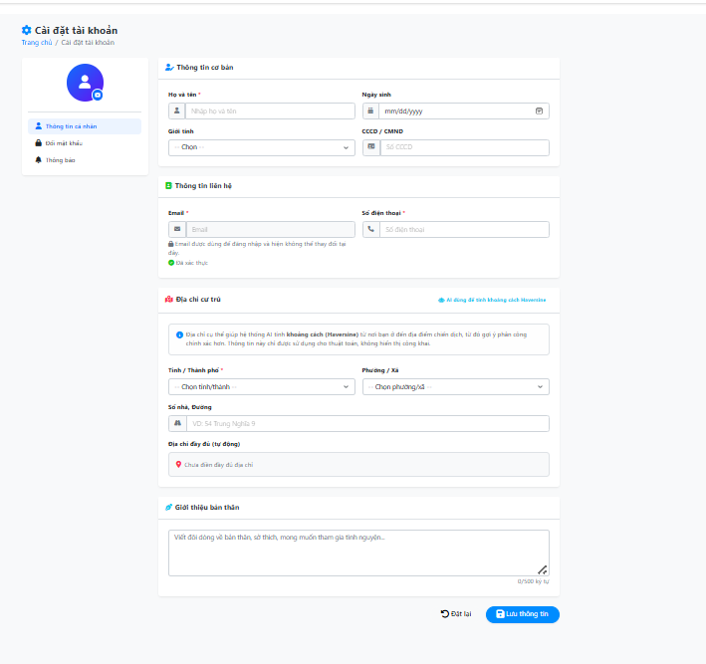

Test Case ID | Mô tả | Quy trình | Điều kiện tiên quyết | Kết quả mong đợi | Kết quả thực tế | Kết quả |  |  |  |  |  | Chú thích
 |  |  |  |  |  | Vòng 1 |  |  | Vòng 2
 |  |  |  |  |  | Trạng thái | Ngày kiểm tra | Người kiểm tra | Trạng thái | Ngày kiểm tra | Người kiểm tra
GUI_SHOW Quản lý profile
Gui_QLPF_01 | Kiểm tra màn hình Cài đặt tài khoản | 1. Mở Cài đặt tài khoản; 2. Quan sát giao diện | Người dùng đã đăng nhập | Hiển thị màn hình Cài đặt tài khoản | Hiển thị màn hình Cài đặt tài khoản | Passed | 12/04/2026 | Quốc | Passed | 15/04/2026 | Hoàng
Gui_QLPF_02 | Kiểm tra menu bên trái | 1. Mở Cài đặt tài khoản; 2. Quan sát menu bên trái | Người dùng đã đăng nhập | Hiển thị menu Thông tin cá nhân, Đổi mật khẩu, Thông báo | Hiển thị menu Thông tin cá nhân, Đổi mật khẩu, Thông báo | Passed | 12/04/2026 | Quốc | Passed | 15/04/2026 | Hoàng
Gui_QLPF_03 | Kiểm tra thông tin cơ bản | 1. Mở Cài đặt tài khoản; 2. Quan sát phần Thông tin cơ bản | Người dùng đã đăng nhập | Hiển thị Họ tên, Ngày sinh, Giới tính, CCCD/CMND | Hiển thị Họ tên, Ngày sinh, Giới tính, CCCD/CMND | Passed | 12/04/2026 | Quốc | Passed | 15/04/2026 | Hoàng
Gui_QLPF_04 | Kiểm tra thông tin liên hệ | 1. Mở Cài đặt tài khoản; 2. Quan sát phần Thông tin liên hệ | Người dùng đã đăng nhập | Hiển thị Email và Số điện thoại | Hiển thị Email và Số điện thoại | Passed | 12/04/2026 | Quốc | Passed | 15/04/2026 | Hoàng
Gui_QLPF_05 | Kiểm tra địa chỉ cư trú | 1. Mở Cài đặt tài khoản; 2. Quan sát phần Địa chỉ cư trú | Người dùng đã đăng nhập | Hiển thị Tỉnh/Thành phố, Phường/Xã, Số nhà đường và Địa chỉ đầy đủ | Hiển thị Tỉnh/Thành phố, Phường/Xã, Số nhà đường và Địa chỉ đầy đủ | Passed | 12/04/2026 | Quốc | Passed | 15/04/2026 | Hoàng
Gui_QLPF_06 | Hiển thị ảnh đại diện bị lỗi | 1. Truy cập hồ sơ có avatar không hợp lệ | Người dùng có đường dẫn ảnh đại diện lỗi | Giao diện phải hiển thị icon mặc định thay thế ảnh lỗi | Thẻ ảnh vẫn render, có thể hiển thị ảnh vỡ | Failed | 12/04/2026 | Quốc | Passed | 15/04/2026 | Hoàng
Gui_QLPF_07 | Kiểm tra nút lưu thông tin | 1. Mở Cài đặt tài khoản; 2. Quan sát nút Lưu thông tin | Người dùng đã đăng nhập | Hiển thị nút Lưu thông tin | Hiển thị nút Lưu thông tin | Passed | 12/04/2026 | Quốc | Passed | 15/04/2026 | Hoàng
FUNCTION_SHOW Quản lý Profile
FUN-QLPF01 | Tải thông tin profile cá nhân | Mở trang “Thông tin cá nhân” | Người dùng đã đăng nhập | Hệ thống hiển thị đúng thông tin đã lưu của người dùng | Họ tên, email, số điện thoại, ngày sinh, giới tính, địa chỉ và ảnh đại diện được tải đúng | Passed | 12/04/2026 | Quốc | Passed | 15/04/2026 | Hoàng
FUN-QLPF02 | Tải danh sách tỉnh thành | Mở phần địa chỉ trong profile | Hệ thống có dữ liệu tỉnh thành | Danh sách tỉnh thành hiển thị để người dùng chọn | Danh sách tỉnh thành được tải đúng | Passed | 12/04/2026 | Quốc | Passed | 15/04/2026 | Hoàng
FUN-QLPF03 | Tải phường xã sau khi chọn tỉnh thành | Chọn một tỉnh thành bất kỳ | Tỉnh thành có danh sách phường xã | Hệ thống hiển thị đúng phường xã thuộc tỉnh thành đã chọn | Chưa tải đúng phường xã; | Failed | 12/04/2026 | Quốc | Passed | 15/04/2026 | Hoàng
FUN-QLPF04 | Tự hiển thị địa chỉ đầy đủ | Nhập tên đường, chọn tỉnh thành và phường xã | Đang ở form thông tin cá nhân | Hệ thống tự ghép và hiển thị địa chỉ đầy đủ | Địa chỉ đầy đủ hiển thị đúng theo dữ liệu đã nhập | Passed | 12/04/2026 | Quốc | Passed | 15/04/2026 | Hoàng
FUN-QLPF05 | Cập nhật bản đồ khi chọn tỉnh thành | Chọn tỉnh thành trong phần địa chỉ | Tỉnh thành có tọa độ | Bản đồ di chuyển đến vị trí tỉnh thành đã chọn | Bản đồ chưa cập nhật đúng | Failed | 12/04/2026 | Quốc | Passed | 15/04/2026 | Hoàng
FUN-QLPF06 | Cập nhật bản đồ khi chọn phường xã | Chọn phường xã trong phần địa chỉ | Phường xã có tọa độ | Ghim bản đồ di chuyển đến vị trí phường xã đã chọn | Ghim bản đồ di chuyển đúng vị trí | Passed | 12/04/2026 | Quốc | Passed | 15/04/2026 | Hoàng
FUN-QLPF07 | Xem trước ảnh đại diện | Chọn một ảnh đại diện từ máy | Ảnh được chọn đúng định dạng | Hệ thống hiển thị ảnh đại diện mới trước khi lưu | Ảnh xem trước hiển thị đúng | Passed | 12/04/2026 | Quốc | Passed | 15/04/2026 | Hoàng
FUN-QLPF08 | Lưu thông tin profile | Sửa thông tin cá nhân rồi bấm “Lưu thông tin” | Người dùng có quyền cập nhật profile | Hệ thống lưu thông tin mới và báo thành công | Lưu chưa thành công | Failed | 12/04/2026 | Quốc | Passed | 15/04/2026 | Hoàng
FUN-QLPF09 | Cập nhật họ tên sau khi lưu profile | Đổi họ tên rồi bấm lưu | Lưu profile thành công | Tên người dùng trên hệ thống phải được cập nhật theo tên mới | Tên hiển thị chưa đổi | Failed | 12/04/2026 | Quốc | Passed | 15/04/2026 | Hoàng
FUN-QLPF10 | Đặt lại dữ liệu form | Sửa thông tin nhưng không lưu, sau đó bấm “Đặt lại” | Form đang có dữ liệu thay đổi | Hệ thống khôi phục lại dữ liệu profile đã lưu trước đó | Dữ liệu được khôi phục đúng | Passed | 12/04/2026 | Quốc | Passed | 15/04/2026 | Hoàng
FUN-QLPF11 | Không cho đổi mật khẩu khi xác nhận không khớp | Nhập mật khẩu mới và nhập xác nhận khác mật khẩu mới | Đang ở phần đổi mật khẩu | Hệ thống hiển thị lỗi không khớp và không cho đổi mật khẩu | Vẫn cho thao tác chưa hợp lệ | Failed | 12/04/2026 | Quốc | Passed | 15/04/2026 | Hoàng
FUN-QLPF12 | Lưu tùy chọn thông báo | Bật hoặc tắt các tùy chọn thông báo rồi bấm lưu | Đang ở phần tùy chọn thông báo | Hệ thống lưu lại các tùy chọn thông báo đã chọn | Tùy chọn thông báo được lưu đúng | Passed | 12/04/2026 | Quốc | Passed | 15/04/2026 | Hoàng

Quản lý hồ sơ năng lực
Project Name | Thiết kế và phát triển hệ thống quản lý và điều phối nguồn lực tình nguyện viên trực tuyến tích hợp mô hình hỗ trợ ra quyết định
Module Code | Quản lý Hồ Sơ năng lực
 | Hoàn thành | Lỗi | Chưa kiểm tra | Bị chặn | Tổng lần kiểm tra
Round 1 | 16 | 7 | 0 | 0 | 23
Round 2 | 23 | 0 | 0 | 0 | 23

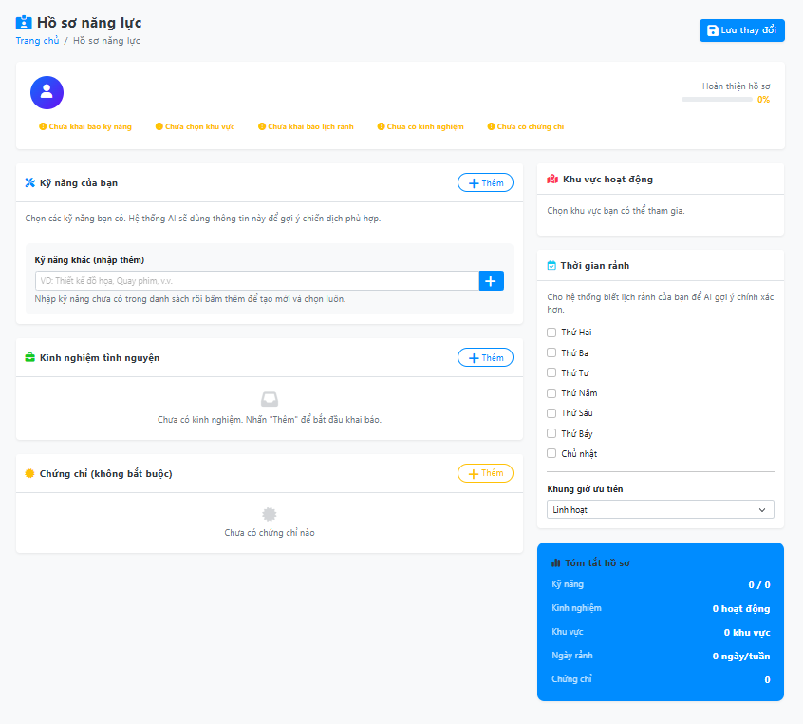

Test Case ID | Mô tả | Quy trình | Điều kiện tiên quyết | Kết quả mong đợi | Kết quả thực tế | Kết quả |  |  |  |  |  | Chú thích
 |  |  |  |  |  | Vòng 1 |  |  | Vòng 2
 |  |  |  |  |  | Trạng thái | Ngày kiểm tra | Người kiểm tra | Trạng thái | Ngày kiểm tra | Người kiểm tra
GUI_SHOW Quản lý hồ sơ năng lực
Gui_HSNL_01 | Kiểm tra màn hình Hồ sơ năng lực | 1. Mở Hồ sơ năng lực; 2. Quan sát giao diện | Người dùng đã đăng nhập | Hiển thị màn hình Hồ sơ năng lực | Hiển thị màn hình Hồ sơ năng lực | Passed | 12/04/2026 | Huy | Passed | 15/04/2026 | Quốc
Gui_HSNL_02 | Kiểm tra nút Lưu thay đổi | 1. Mở Hồ sơ năng lực; 2. Quan sát nút Lưu thay đổi | Người dùng đã đăng nhập | Hiển thị nút Lưu thay đổi | Hiển thị nút Lưu thay đổi | Passed | 12/04/2026 | Huy | Passed | 15/04/2026 | Quốc
Gui_HSNL_03 | Kiểm tra thanh hoàn thiện hồ sơ | 1. Mở Hồ sơ năng lực; 2. Quan sát phần hoàn thiện hồ sơ | Người dùng đã đăng nhập | Hiển thị phần hoàn thiện hồ sơ | Hiển thị phần hoàn thiện hồ sơ | Passed | 12/04/2026 | Huy | Passed | 15/04/2026 | Quốc
Gui_HSNL_04 | Kiểm tra cảnh báo hồ sơ thiếu thông tin | 1. Mở Hồ sơ năng lực; 2. Quan sát các cảnh báo | Người dùng đã đăng nhập | Hiển thị cảnh báo kỹ năng, khu vực, lịch rảnh, kinh nghiệm, chứng chỉ | Hiển thị cảnh báo kỹ năng, khu vực, lịch rảnh, kinh nghiệm, chứng chỉ | Passed | 12/04/2026 | Huy | Passed | 15/04/2026 | Quốc
Gui_HSNL_05 | Kiểm tra phần Kỹ năng của bạn | 1. Mở Hồ sơ năng lực; 2. Quan sát phần Kỹ năng của bạn | Người dùng đã đăng nhập | Hiển thị phần Kỹ năng của bạn | Hiển thị phần Kỹ năng của bạn | Passed | 12/04/2026 | Huy | Passed | 15/04/2026 | Quốc
Gui_HSNL_06 | Hiển thị ảnh đại diện khi ảnh lỗi | 1. Mở Hồ sơ năng lực; 2. Kiểm tra khu vực avatar hồ sơ | Hồ sơ có đường dẫn ảnh đại diện không hợp lệ | Giao diện phải hiển thị icon người dùng mặc định thay cho ảnh lỗi | Ảnh lỗi vẫn hiển thị dạng ảnh vỡ trên giao diện | Failed | 12/04/2026 | Huy | Passed | 15/04/2026 | Quốc
Gui_HSNL_07 | Hiển thị trạng thái readonly khi không có quyền | 1. Mở Hồ sơ năng lực; 2. Kiểm tra giao diện hồ sơ bằng tài khoản không có quyền quản lý | Tài khoản thiếu quyền chỉnh sửa hồ sơ năng lực | Các vùng nhập liệu phải hiển thị rõ trạng thái không thể chỉnh sửa | Nút Lưu bị disable nhưng các thẻ kỹ năng, khu vực, checkbox ngày rảnh vẫn nhìn như có thể thao tác | Failed | 12/04/2026 | Huy | Passed | 15/04/2026 | Quốc
Gui_HSNL_08 | Kiểm tra ô nhập kỹ năng khác | 1. Mở Hồ sơ năng lực; 2. Quan sát ô Kỹ năng khác | Người dùng đã đăng nhập | Hiển thị ô nhập kỹ năng khác | Hiển thị ô nhập kỹ năng khác | Passed | 12/04/2026 | Huy | Passed | 15/04/2026 | Quốc
Gui_HSNL_09 | Kiểm tra phần Kinh nghiệm tình nguyện | 1. Mở Hồ sơ năng lực; 2. Quan sát phần Kinh nghiệm tình nguyện | Người dùng đã đăng nhập | Hiển thị phần Kinh nghiệm tình nguyện | Hiển thị phần Kinh nghiệm tình nguyện | Passed | 12/04/2026 | Huy | Passed | 15/04/2026 | Quốc
Gui_HSNL_10 | Kiểm tra phần Chứng chỉ | 1. Mở Hồ sơ năng lực; 2. Quan sát phần Chứng chỉ | Người dùng đã đăng nhập | Hiển thị phần Chứng chỉ | Hiển thị phần Chứng chỉ | Passed | 12/04/2026 | Huy | Passed | 15/04/2026 | Quốc
Gui_HSNL_11 | Kiểm tra phần Thời gian rảnh | 1. Mở Hồ sơ năng lực; 2. Quan sát phần Thời gian rảnh | Người dùng đã đăng nhập | Hiển thị các ngày trong tuần và khung giờ ưu tiên | Hiển thị các ngày trong tuần và khung giờ ưu tiên | Passed | 12/04/2026 | Huy | Passed | 15/04/2026 | Quốc
FUNCTION_SHOW Quản lý hồ sơ năng lực
FUN-HSNL01 | Tải hồ sơ năng lực của người dùng | Mở trang hồ sơ năng lực | Người dùng đã đăng nhập | Hệ thống tải thông tin kỹ năng, khu vực, lịch rảnh, kinh nghiệm và chứng chỉ | Dữ liệu hồ sơ năng lực được tải đúng | Passed | 12/04/2026 | Huy | Passed | 15/04/2026 | Quốc
FUN-HSNL02 | Tải danh sách kỹ năng | Mở trang hồ sơ năng lực | Hệ thống có danh mục kỹ năng | Hệ thống hiển thị danh sách kỹ năng để người dùng chọn | Danh sách kỹ năng được tải đúng | Passed | 12/04/2026 | Huy | Passed | 15/04/2026 | Quốc
FUN-HSNL03 | Tải danh sách khu vực hoạt động | Mở trang hồ sơ năng lực | Hệ thống có danh mục khu vực | Hệ thống hiển thị danh sách khu vực hoạt động | Danh sách khu vực được tải đúng | Passed | 12/04/2026 | Huy | Passed | 15/04/2026 | Quốc
FUN-HSNL04 | Chọn kỹ năng cho hồ sơ | Bấm vào một kỹ năng trong danh sách | Danh sách kỹ năng đã hiển thị | Hệ thống thêm kỹ năng được chọn vào hồ sơ tạm thời | Kỹ năng được chọn đúng | Passed | 12/04/2026 | Huy | Passed | 15/04/2026 | Quốc
FUN-HSNL05 | Bỏ chọn kỹ năng đã chọn | Bấm lại vào kỹ năng đang được chọn | Kỹ năng đã có trong hồ sơ tạm thời | Hệ thống xóa kỹ năng đó khỏi hồ sơ tạm thời | Kỹ năng được bỏ chọn đúng | Passed | 12/04/2026 | Huy | Passed | 15/04/2026 | Quốc
FUN-HSNL06 | Không cho thêm kỹ năng khác khi bỏ trống | Để trống ô kỹ năng khác rồi bấm thêm | Đang ở mục kỹ năng | Hệ thống chặn thao tác và báo lỗi yêu cầu nhập tên kỹ năng | Chưa báo lỗi rõ | Failed | 12/04/2026 | Huy | Passed | 15/04/2026 | Quốc
FUN-HSNL07 | Thêm kỹ năng khác hợp lệ | Nhập tên kỹ năng mới rồi bấm thêm | Kỹ năng chưa có trong danh sách | Hệ thống tạo kỹ năng mới, thêm vào danh sách và tự chọn kỹ năng đó | Thêm chưa ổn định | Failed | 12/04/2026 | Huy | Passed | 15/04/2026 | Quốc
FUN-HSNL08 | Chọn khu vực hoạt động | Bấm chọn một khu vực | Danh sách khu vực đã hiển thị | Hệ thống thêm khu vực được chọn vào hồ sơ tạm thời | Khu vực được chọn đúng | Passed | 12/04/2026 | Huy | Passed | 15/04/2026 | Quốc
FUN-HSNL09 | Bỏ chọn khu vực hoạt động | Bấm lại vào khu vực đang được chọn | Khu vực đã có trong hồ sơ tạm thời | Hệ thống xóa khu vực đó khỏi hồ sơ tạm thời | Khu vực được bỏ chọn đúng | Passed | 12/04/2026 | Huy | Passed | 15/04/2026 | Quốc
FUN-HSNL10 | Thêm kinh nghiệm hoạt động | Bấm nút thêm tại mục kinh nghiệm | Đang ở trang hồ sơ năng lực | Hệ thống thêm một dòng kinh nghiệm mới để người dùng nhập thông tin | Chưa thêm đúng dòng nhập | Failed | 12/04/2026 | Huy | Passed | 15/04/2026 | Quốc
FUN-HSNL11 | Thêm chứng chỉ | Bấm nút thêm tại mục chứng chỉ | Đang ở trang hồ sơ năng lực | Hệ thống thêm một dòng chứng chỉ mới để người dùng nhập thông tin | Chưa thêm đúng dòng nhập | Failed | 12/04/2026 | Huy | Passed | 15/04/2026 | Quốc
FUN-HSNL12 | Lưu hồ sơ năng lực | Chọn kỹ năng, khu vực, lịch rảnh, nhập kinh nghiệm hoặc chứng chỉ rồi bấm lưu | Người dùng có quyền quản lý hồ sơ năng lực | Hệ thống lưu dữ liệu hồ sơ năng lực và hiển thị thông báo thành công | Lưu chưa thành công | Failed | 12/04/2026 | Huy | Passed | 15/04/2026 | Quốc

Quản lý chiến dịch
Project Name | Thiết kế và phát triển hệ thống quản lý và điều phối nguồn lực tình nguyện viên trực tuyến tích hợp mô hình hỗ trợ ra quyết định
Module Code | Quản lý chiến dịch
 | Hoàn thành | Lỗi | Chưa kiểm tra | Bị chặn | Tổng lần kiểm tra
Round 1 | 15 | 9 | 0 | 0 | 24
Round 2 | 24 | 0 | 0 | 0 | 24

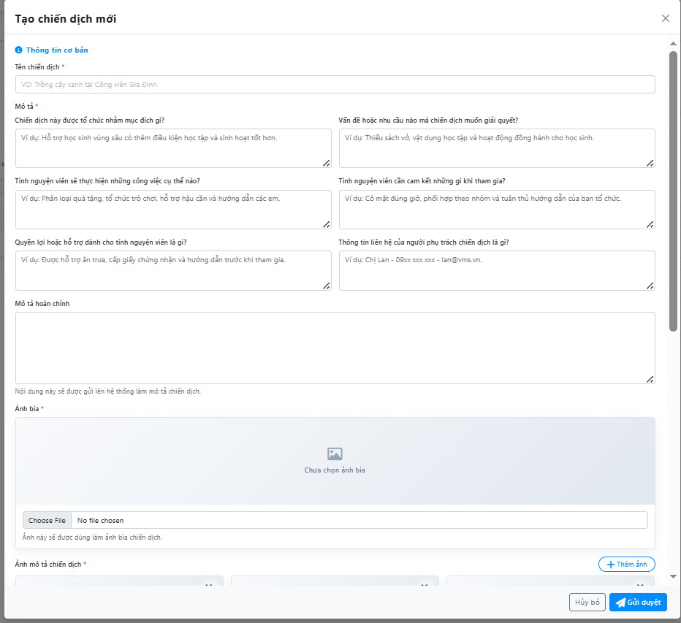
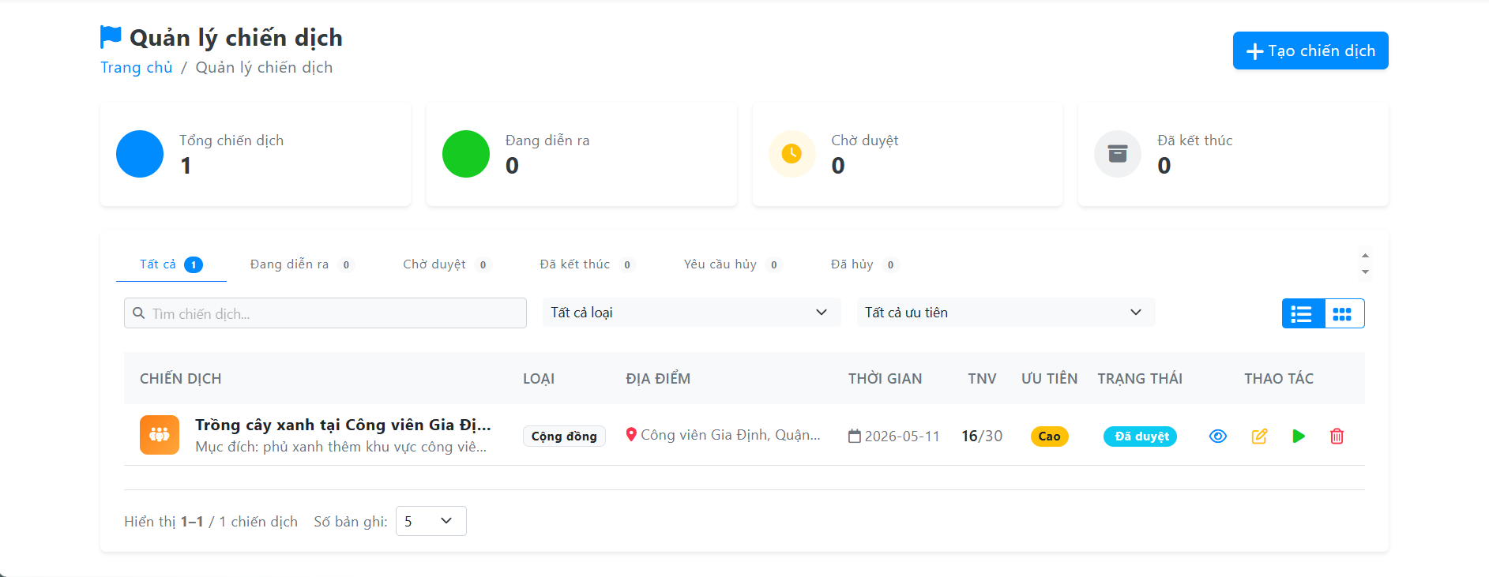
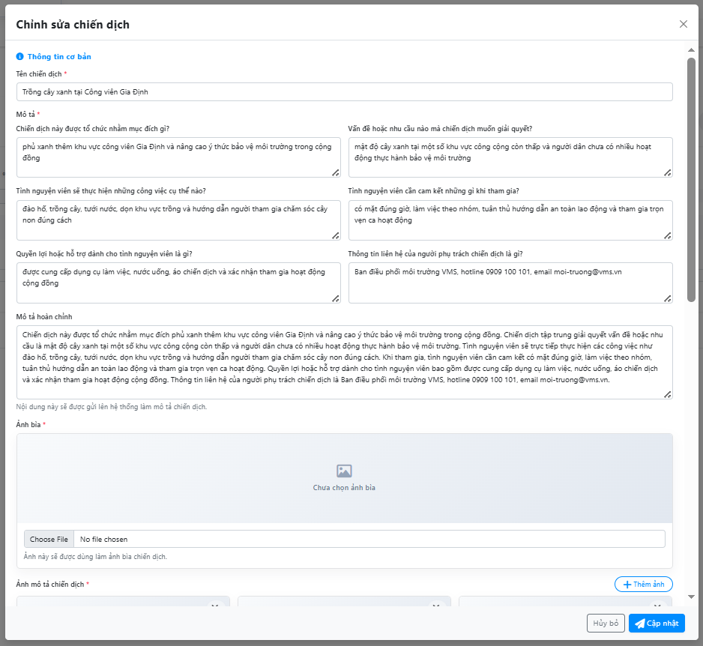

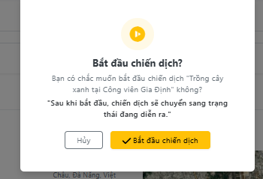
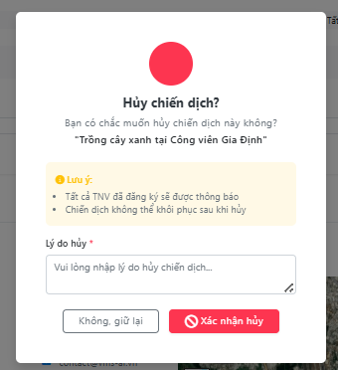

Test Case ID | Mô tả | Quy trình | Điều kiện tiên quyết | Kết quả mong đợi | Kết quả thực tế | Kết quả |  |  |  |  |  | Chú thích
 |  |  |  |  |  | Vòng 1 |  |  | Vòng 2
 |  |  |  |  |  | Trạng thái | Ngày kiểm tra | Người kiểm tra | Trạng thái | Ngày kiểm tra | Người kiểm tra
GUI_SHOW Quản lý chiến dịch
GUI-QLCD01 | Hiển thị trang quản lý chiến dịch | Mở trang “Quản lý chiến dịch” | Người dùng đã đăng nhập và có quyền quản lý chiến dịch | Trang hiển thị tiêu đề, đường dẫn trang, nút tạo chiến dịch và khu vực danh sách chiến dịch | Hiển thị đúng | Passed | 12/04/2026 | Huy | Passed | 15/04/2026 | Huy
GUI-QLCD02 | Hiển thị các thẻ thống kê chiến dịch | Quan sát đầu trang quản lý chiến dịch | Trang đã tải dữ liệu | Các thẻ thống kê hiển thị tổng chiến dịch, đang diễn ra, chờ duyệt và đã kết thúc | Hiển thị đúng | Passed | 12/04/2026 | Huy | Passed | 15/04/2026 | Huy
GUI-QLCD03 | Hiển thị bộ lọc danh sách chiến dịch | Quan sát khu vực phía trên bảng | Trang quản lý chiến dịch đã mở | Hiển thị ô tìm kiếm, bộ lọc loại chiến dịch, bộ lọc mức ưu tiên và nút đổi kiểu xem | Hiển thị đúng | Passed | 12/04/2026 | Huy | Passed | 15/04/2026 | Huy
GUI-QLCD04 | Hiển thị bảng danh sách chiến dịch | Quan sát danh sách chiến dịch | Có ít nhất một chiến dịch | Bảng hiển thị tên chiến dịch, loại, địa điểm, thời gian, số tình nguyện viên, mức ưu tiên, trạng thái và thao tác | Hiển thị đúng | Passed | 12/04/2026 | Huy | Passed | 15/04/2026 | Huy
GUI-QLCD05 | Hiển thị các nút thao tác trên từng chiến dịch | Quan sát cột thao tác của một chiến dịch | Có chiến dịch trong danh sách | Các nút xem, sửa, bắt đầu hoặc hủy hiển thị đúng theo trạng thái chiến dịch | Hiển thị đúng | Passed | 12/04/2026 | Huy | Passed | 15/04/2026 | Huy
GUI-QLCD06 | Hiển thị form tạo chiến dịch | Bấm nút “Tạo chiến dịch” | Người dùng có quyền quản lý chiến dịch | Form tạo chiến dịch hiển thị tiêu đề “Tạo chiến dịch mới” và các nhóm thông tin cần nhập | Hiển thị đúng | Passed | 12/04/2026 | Huy | Passed | 15/04/2026 | Huy
GUI-QLCD07 | Hiển thị các trường thông tin cơ bản khi tạo chiến dịch | Mở form tạo chiến dịch | Form tạo chiến dịch đang hiển thị | Form hiển thị tên chiến dịch, mô tả theo từng câu hỏi, mô tả hoàn chỉnh, ảnh bìa và ảnh mô tả | Thiếu phần mô tả hoàn chỉnh | Failed | 12/04/2026 | Huy | Passed | 15/04/2026 | Huy
GUI-QLCD08 | Hiển thị nhóm địa điểm và thời gian | Cuộn đến phần địa điểm và thời gian trong form | Form tạo hoặc sửa chiến dịch đang mở | Form hiển thị địa điểm, bản đồ, tọa độ, ngày bắt đầu và ngày kết thúc | Hiển thị đúng | Passed | 12/04/2026 | Huy | Passed | 15/04/2026 | Huy
GUI-QLCD09 | Hiển thị nhóm yêu cầu tình nguyện viên | Cuộn đến phần yêu cầu tình nguyện viên | Form tạo hoặc sửa chiến dịch đang mở | Form hiển thị số lượng tối đa, số lượng tối thiểu và danh sách kỹ năng yêu cầu | Hiển thị đúng | Passed | 12/04/2026 | Huy | Passed | 15/04/2026 | Huy
GUI-QLCD10 | Hiển thị form chỉnh sửa chiến dịch | Bấm nút sửa của chiến dịch | Chiến dịch được phép chỉnh sửa | Form hiển thị tiêu đề “Chỉnh sửa chiến dịch” và điền sẵn thông tin cũ của chiến dịch | Chưa điền đầy đủ thông tin cũ | Failed | 12/04/2026 | Huy | Passed | 15/04/2026 | Huy
GUI-QLCD11 | Hiển thị hộp xác nhận hủy chiến dịch | Bấm nút hủy/xóa chiến dịch | Chiến dịch được phép hủy | Hộp xác nhận hiển thị tên chiến dịch, nội dung cảnh báo và ô nhập lý do hủy | Thiếu ô nhập lý do | Failed | 12/04/2026 | Huy | Passed | 15/04/2026 | Huy
GUI-QLCD12 | Hiển thị hộp xác nhận bắt đầu chiến dịch | Bấm nút bắt đầu chiến dịch | Chiến dịch đã được duyệt và có thể bắt đầu | Hộp xác nhận hiển thị tên chiến dịch, nội dung xác nhận, ghi chú chuyển trạng thái và nút bắt đầu chiến dịch | Thiếu ghi chú chuyển trạng thái | Failed | 12/04/2026 | Huy | Passed | 15/04/2026 | Huy
FUNCTION_SHOW Quản lý Chiến Dịch
FUN-QLCD01 | Tải danh sách chiến dịch | Mở trang quản lý chiến dịch | Người dùng có quyền quản lý chiến dịch và có chiến dịch đã tạo | Hệ thống tải danh sách chiến dịch, thống kê và trạng thái từng chiến dịch | Danh sách chiến dịch được tải đúng | Passed | 12/04/2026 | Huy | Passed | 15/04/2026 | Huy
FUN-QLCD02 | Mở form thêm chiến dịch | Bấm nút “Tạo chiến dịch” | Người dùng có quyền quản lý chiến dịch | Hệ thống mở form tạo chiến dịch mới | Form tạo chiến dịch mở đúng | Passed | 12/04/2026 | Huy | Passed | 15/04/2026 | Huy
FUN-QLCD03 | Không cho thêm chiến dịch khi thiếu thông tin bắt buộc | Bấm “Gửi duyệt” khi chưa nhập đủ dữ liệu | Đang ở form tạo chiến dịch | Hệ thống chặn gửi và báo lỗi tại các trường bắt buộc | Chưa chặn đủ dữ liệu thiếu | Failed | 12/04/2026 | Huy | Passed | 15/04/2026 | Huy
FUN-QLCD04 | Không cho thêm chiến dịch khi ngày không hợp lệ | Nhập ngày bắt đầu trong quá khứ hoặc ngày kết thúc trước ngày bắt đầu | Đang ở form tạo chiến dịch | Hệ thống báo lỗi ngày không hợp lệ và không gửi dữ liệu | Còn cho nhập ngày sai | Failed | 12/04/2026 | Huy | Passed | 15/04/2026 | Huy
FUN-QLCD05 | Không cho thêm chiến dịch khi số lượng không hợp lệ | Nhập số lượng tối thiểu lớn hơn số lượng tối đa | Đang ở form tạo chiến dịch | Hệ thống báo lỗi số lượng không hợp lệ và không gửi dữ liệu | Chưa kiểm tra chặt số lượng | Failed | 12/04/2026 | Huy | Passed | 15/04/2026 | Huy
FUN-QLCD06 | Thêm chiến dịch hợp lệ | Nhập đầy đủ thông tin, chọn ảnh bìa, tối thiểu 3 ảnh mô tả rồi bấm “Gửi duyệt” | Dữ liệu nhập hợp lệ | Hệ thống tạo chiến dịch mới, đóng form và tải lại danh sách | Chiến dịch được tạo đúng | Passed | 12/04/2026 | Huy | Passed | 15/04/2026 | Huy
FUN-QLCD07 | Mở form chỉnh sửa chiến dịch | Bấm nút sửa tại chiến dịch được phép sửa | Chiến dịch ở trạng thái cho phép chỉnh sửa | Hệ thống mở form chỉnh sửa và điền sẵn dữ liệu cũ | Form chỉnh sửa mở đúng và có dữ liệu cũ | Passed | 12/04/2026 | Huy | Passed | 15/04/2026 | Huy
FUN-QLCD08 | Cập nhật chiến dịch hợp lệ | Sửa thông tin chiến dịch rồi bấm “Cập nhật” | Dữ liệu chỉnh sửa hợp lệ | Hệ thống lưu thông tin mới, đóng form và tải lại danh sách | Chiến dịch được cập nhật đúng | Passed | 12/04/2026 | Huy | Passed | 15/04/2026 | Huy
FUN-QLCD09 | Không cho xóa/hủy chiến dịch khi chưa nhập lý do | Bấm hủy chiến dịch rồi xác nhận khi chưa nhập lý do | Có chiến dịch được phép hủy | Hệ thống chặn thao tác và yêu cầu nhập lý do hủy | Cho xác nhận khi chưa có lý do | Failed | 12/04/2026 | Huy | Passed | 15/04/2026 | Huy
FUN-QLCD10 | Xóa/hủy chiến dịch hợp lệ | Nhập lý do hủy rồi bấm xác nhận | Chiến dịch được phép hủy | Hệ thống hủy chiến dịch, đóng hộp xác nhận và tải lại danh sách | Chiến dịch được hủy đúng | Passed | 12/04/2026 | Huy | Passed | 15/04/2026 | Huy
FUN-QLCD11 | Bắt đầu chiến dịch | Bấm nút bắt đầu chiến dịch và xác nhận | Chiến dịch đã được duyệt và được phép bắt đầu | Hệ thống chuyển trạng thái chiến dịch sang đang diễn ra và tải lại danh sách | Chiến dịch được bắt đầu đúng | Passed | 12/04/2026 | Huy | Passed | 15/04/2026 | Huy
FUN-QLCD12 | Xử lý cảnh báo khi bắt đầu chiến dịch | Bấm bắt đầu chiến dịch khi hệ thống trả về cảnh báo | Chiến dịch có điều kiện cần cảnh báo trước khi bắt đầu | Hệ thống hiển thị cảnh báo để người dùng xác nhận tiếp tục hoặc dừng thao tác | Chưa hiển thị đủ cảnh báo | Failed | 12/04/2026 | Huy | Passed | 15/04/2026 | Huy

Tham Gia Chiến Dịch
Project Name | Thiết kế và phát triển hệ thống quản lý và điều phối nguồn lực tình nguyện viên trực tuyến tích hợp mô hình hỗ trợ ra quyết định
Module Code | Tham Gia chiến dịch
 | Hoàn thành | Lỗi | Chưa kiểm tra | Bị chặn | Tổng lần kiểm tra
Round 1 | 17 | 7 | 0 | 0 | 24
Round 2 | 24 | 0 | 0 | 0 | 24

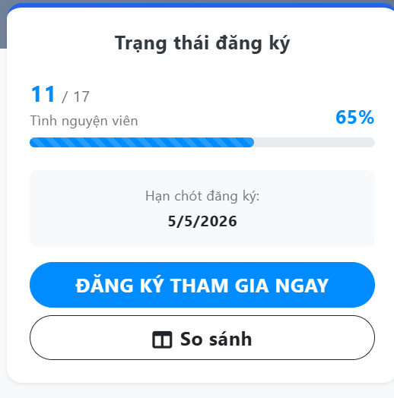
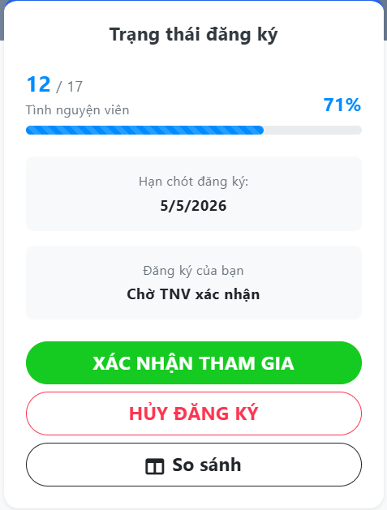
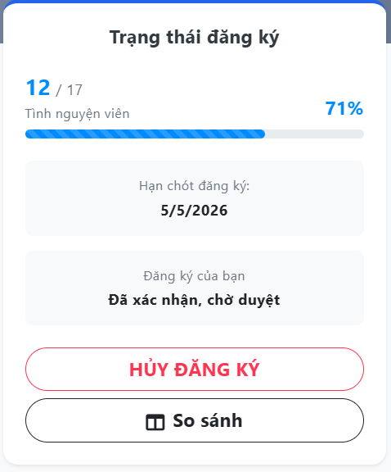

Test Case ID | Mô tả | Quy trình | Điều kiện tiên quyết | Kết quả mong đợi | Kết quả thực tế | Kết quả |  |  |  |  |  | Chú thích
 |  |  |  |  |  | Vòng 1 |  |  | Vòng 2
 |  |  |  |  |  | Trạng thái | Ngày kiểm tra | Người kiểm tra | Trạng thái | Ngày kiểm tra | Người kiểm tra
GUI_SHOW Tham gia chiến dịch
GUI-TGCD01 | Hiển thị trang chi tiết chiến dịch | Mở một chiến dịch từ danh sách | Chiến dịch tồn tại | Trang hiển thị ảnh bìa, đường dẫn trang, tiêu đề, loại chiến dịch và trạng thái chiến dịch | Hiển thị đúng | Passed | 12/04/2026 | Mai | Passed | 15/04/2026 | Mai
GUI-TGCD02 | Hiển thị thông tin cơ bản của chiến dịch | Quan sát phần đầu trang chi tiết | Chiến dịch đã tải dữ liệu | Giao diện hiển thị địa điểm, thời gian bắt đầu và khoảng thời gian chiến dịch | Hiển thị đúng | Passed | 12/04/2026 | Mai | Passed | 15/04/2026 | Mai
GUI-TGCD03 | Hiển thị khu vực trạng thái tham gia | Quan sát khung bên phải trang chi tiết | Người dùng đang xem chi tiết chiến dịch | Khung trạng thái tham gia hiển thị số lượng tình nguyện viên, tiến độ và hạn đăng ký | Hiển thị đúng | Passed | 12/04/2026 | Mai | Passed | 15/04/2026 | Mai
GUI-TGCD04 | Hiển thị nút yêu cầu đăng nhập | Mở chi tiết chiến dịch khi chưa đăng nhập | Người dùng chưa đăng nhập | Giao diện hiển thị nút yêu cầu đăng nhập để tham gia chiến dịch | Hiển thị đúng | Passed | 12/04/2026 | Mai | Passed | 15/04/2026 | Mai
GUI-TGCD05 | Hiển thị nút đăng ký tham gia | Mở chi tiết chiến dịch bằng tài khoản tình nguyện viên | Người dùng đã đăng nhập và chiến dịch cho phép đăng ký | Giao diện hiển thị nút đăng ký tham gia rõ ràng | Hiển thị đúng | Passed | 12/04/2026 | Mai | Passed | 15/04/2026 | Mai
GUI-TGCD06 | Hiển thị hộp xác nhận đăng ký | Bấm nút đăng ký tham gia | Người dùng được phép đăng ký chiến dịch | Hộp xác nhận hiển thị tiêu đề, nội dung xác nhận, nút hủy và nút xác nhận đăng ký | Thiếu nội dung xác nhận rõ ràng | Failed | 12/04/2026 | Mai | Passed | 15/04/2026 | Mai
GUI-TGCD07 | Hiển thị trạng thái đăng ký của người dùng | Quan sát khung trạng thái tham gia | Người dùng đã gửi đăng ký | Giao diện hiển thị trạng thái đăng ký hiện tại của người dùng | Hiển thị đúng | Passed | 12/04/2026 | Mai | Passed | 15/04/2026 | Mai
GUI-TGCD08 | Hiển thị nút xác nhận tham gia | Mở chi tiết chiến dịch sau khi đăng ký được chấp nhận | Người dùng có thể xác nhận tham gia | Giao diện hiển thị nút xác nhận tham gia | Hiển thị đúng | Passed | 12/04/2026 | Mai | Passed | 15/04/2026 | Mai
GUI-TGCD09 | Hiển thị hộp xác nhận tham gia | Bấm nút xác nhận tham gia | Người dùng được phép xác nhận tham gia | Hộp xác nhận hiển thị nội dung xác nhận, nút hủy và nút xác nhận | Thiếu phân biệt với hộp đăng ký | Failed | 12/04/2026 | Mai | Passed | 15/04/2026 | Mai
GUI-TGCD10 | Hiển thị nút hủy đăng ký | Mở chi tiết chiến dịch khi đã đăng ký | Người dùng có thể hủy đăng ký | Giao diện hiển thị nút hủy đăng ký rõ ràng | Hiển thị đúng | Passed | 12/04/2026 | Mai | Passed | 15/04/2026 | Mai
GUI-TGCD11 | Hiển thị hộp hủy đăng ký | Bấm nút hủy đăng ký | Người dùng được phép hủy đăng ký | Hộp hủy đăng ký hiển thị ô nhập lý do hủy, nút hủy thao tác và nút xác nhận | Thiếu ô nhập lý do hủy | Failed | 12/04/2026 | Mai | Passed | 15/04/2026 | Mai
GUI-TGCD12 | Hiển thị trạng thái không thể thao tác | Mở chiến dịch khi người dùng không còn thao tác tham gia phù hợp | Người dùng đã đăng nhập nhưng không thể đăng ký, xác nhận hoặc hủy | Giao diện hiển thị nút trạng thái bị khóa để người dùng biết không thể thao tác tiếp | Chưa hiển thị trạng thái rõ | Failed | 12/04/2026 | Mai | Passed | 15/04/2026 | Mai
FUNCTION_SHOW Tham gia chiến dịch
FUN-TGCD01 | Tải chi tiết chiến dịch | Mở trang chi tiết một chiến dịch | Chiến dịch tồn tại | Hệ thống tải đầy đủ thông tin chiến dịch và trạng thái tham gia của người dùng | Thông tin chiến dịch được tải đúng | Passed | 12/04/2026 | Mai | Passed | 15/04/2026 | Mai
FUN-TGCD02 | Điều hướng đăng nhập khi chưa đăng nhập | Bấm nút yêu cầu đăng nhập để tham gia | Người dùng chưa đăng nhập | Hệ thống chuyển người dùng đến trang đăng nhập | Điều hướng đúng | Passed | 12/04/2026 | Mai | Passed | 15/04/2026 | Mai
FUN-TGCD03 | Mở xác nhận đăng ký tham gia | Bấm nút đăng ký tham gia | Người dùng đã đăng nhập và chiến dịch cho phép đăng ký | Hệ thống mở hộp xác nhận đăng ký tham gia | Hộp xác nhận mở đúng | Passed | 12/04/2026 | Mai | Passed | 15/04/2026 | Mai
FUN-TGCD04 | Đăng ký tham gia chiến dịch | Xác nhận đăng ký trong hộp xác nhận | Người dùng được phép đăng ký | Hệ thống gửi đăng ký tham gia, báo thành công và tải lại chi tiết chiến dịch | Đăng ký thành công | Passed | 12/04/2026 | Mai | Passed | 15/04/2026 | Mai
FUN-TGCD05 | Không cho thao tác lặp khi đang xử lý | Bấm xác nhận nhiều lần liên tiếp | Hệ thống đang gửi yêu cầu tham gia | Hệ thống khóa nút xử lý để tránh gửi trùng thao tác | Còn có thể bấm lặp | Failed | 12/04/2026 | Mai | Passed | 15/04/2026 | Mai
FUN-TGCD06 | Tải lại trạng thái sau khi đăng ký | Hoàn tất đăng ký tham gia | Đăng ký thành công | Hệ thống đóng hộp xác nhận và cập nhật trạng thái đăng ký mới trên trang | Trạng thái được cập nhật đúng | Passed | 12/04/2026 | Mai | Passed | 15/04/2026 | Mai
FUN-TGCD07 | Mở xác nhận tham gia | Bấm nút xác nhận tham gia | Đăng ký của người dùng đã được chấp nhận | Hệ thống mở hộp xác nhận tham gia | Hộp xác nhận mở đúng | Passed | 12/04/2026 | Mai | Passed | 15/04/2026 | Mai
FUN-TGCD08 | Xác nhận tham gia chiến dịch | Xác nhận trong hộp xác nhận tham gia | Người dùng được phép xác nhận tham gia | Hệ thống ghi nhận người dùng xác nhận tham gia, báo thành công và tải lại chi tiết chiến dịch | Xác nhận tham gia thành công | Passed | 12/04/2026 | Mai | Passed | 15/04/2026 | Mai
FUN-TGCD09 | Mở hộp hủy đăng ký | Bấm nút hủy đăng ký | Người dùng đang có đăng ký được phép hủy | Hệ thống mở hộp hủy đăng ký và chuẩn bị nhập lý do hủy | Hộp hủy đăng ký mở đúng | Passed | 12/04/2026 | Mai | Passed | 15/04/2026 | Mai
FUN-TGCD10 | Không cho hủy đăng ký khi thiếu lý do | Bấm xác nhận hủy khi chưa nhập lý do | Đang ở hộp hủy đăng ký | Hệ thống chặn thao tác và yêu cầu nhập lý do hủy | Chưa chặn lý do trống | Failed | 12/04/2026 | Mai | Passed | 15/04/2026 | Mai
FUN-TGCD11 | Hủy đăng ký tham gia chiến dịch | Nhập lý do hủy rồi xác nhận | Người dùng được phép hủy đăng ký | Hệ thống hủy đăng ký, báo thành công và tải lại chi tiết chiến dịch | Hủy đăng ký thành công | Passed | 12/04/2026 | Mai | Passed | 15/04/2026 | Mai
FUN-TGCD12 | Xử lý lỗi khi thao tác tham gia thất bại | Thực hiện đăng ký, xác nhận hoặc hủy nhưng hệ thống trả lỗi | Người dùng đang thực hiện thao tác tham gia | Hệ thống giữ nguyên trang hiện tại và hiển thị thông báo lỗi phù hợp | Báo lỗi chưa rõ | Failed | 12/04/2026 | Mai | Passed | 15/04/2026 | Mai

Recommendation chiến dịch
Project Name | Thiết kế và phát triển hệ thống quản lý và điều phối nguồn lực tình nguyện viên trực tuyến tích hợp mô hình hỗ trợ ra quyết định
Module Code | Recommendation chiến dịch
 | Hoàn thành | Lỗi | Chưa kiểm tra | Bị chặn | Tổng lần kiểm tra
Round 1 | 20 | 4 | 0 | 0 | 24
Round 2 | 24 | 0 | 0 | 0 | 24
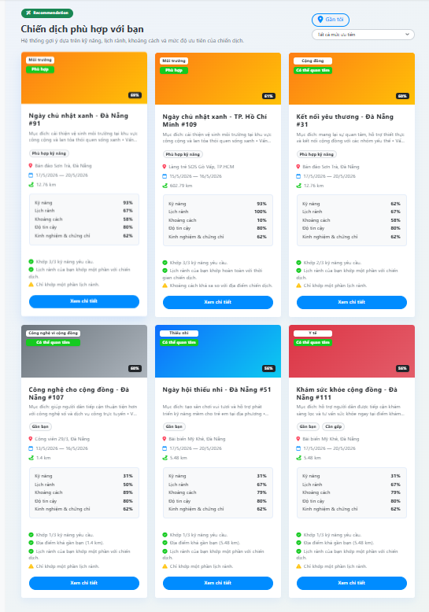

Test Case ID | Mô tả | Quy trình | Điều kiện tiên quyết | Kết quả mong đợi | Kết quả thực tế | Kết quả |  |  |  |  |  | Chú thích
 |  |  |  |  |  | Vòng 1 |  |  | Vòng 2
 |  |  |  |  |  | Trạng thái | Ngày kiểm tra | Người kiểm tra | Trạng thái | Ngày kiểm tra | Người kiểm tra
GUI_SHOW Recommendation chiến dịch
GUI-RCMD01 | Hiển thị khu vực gợi ý chiến dịch | Mở trang danh sách chiến dịch | Người dùng đã đăng nhập và có quyền xem gợi ý | Giao diện hiển thị khu vực gợi ý chiến dịch riêng phía trên danh sách chiến dịch | Giao diện hiển thị khu vực gợi ý chiến dịch riêng phía trên danh sách chiến dịch | Passed | 12/04/2026 | Thịnh | Passed | 15/04/2026 | Thịnh
GUI-RCMD02 | Hiển thị trạng thái đang tải gợi ý | Mở trang khi hệ thống đang tải dữ liệu gợi ý | Hệ thống đang lấy dữ liệu gợi ý | Giao diện hiển thị biểu tượng đang tải, tiêu đề gợi ý và nội dung thông báo đang chuẩn bị dữ liệu | Giao diện hiển thị biểu tượng đang tải, tiêu đề gợi ý và nội dung thông báo đang chuẩn bị dữ liệu | Passed | 12/04/2026 | Thịnh | Passed | 15/04/2026 | Thịnh
GUI-RCMD03 | Hiển thị tiêu đề và mô tả gợi ý | Quan sát phần đầu khu vực gợi ý | Có dữ liệu gợi ý chiến dịch | Giao diện hiển thị nhãn gợi ý, tiêu đề và mô tả giải thích đây là danh sách chiến dịch phù hợp | Giao diện hiển thị nhãn gợi ý, tiêu đề và mô tả giải thích đây là danh sách chiến dịch phù hợp | Passed | 12/04/2026 | Thịnh | Passed | 15/04/2026 | Thịnh
GUI-RCMD04 | Hiển thị bộ lọc gợi ý gần vị trí | Quan sát nút lọc gần vị trí | Có dữ liệu gợi ý chiến dịch | Giao diện hiển thị nút lọc chiến dịch gần vị trí của người dùng | Giao diện hiển thị nút lọc chiến dịch gần vị trí của người dùng | Passed | 12/04/2026 | Thịnh | Passed | 15/04/2026 | Thịnh
GUI-RCMD05 | Hiển thị bộ lọc mức ưu tiên | Quan sát danh sách chọn mức ưu tiên | Có dữ liệu gợi ý chiến dịch | Giao diện hiển thị danh sách chọn tất cả mức ưu tiên, khẩn cấp, cao, trung bình và thấp | Giao diện hiển thị danh sách chọn tất cả mức ưu tiên, khẩn cấp, cao, trung bình và thấp | Passed | 12/04/2026 | Thịnh | Passed | 15/04/2026 | Thịnh
GUI-RCMD06 | Hiển thị thẻ chiến dịch gợi ý | Quan sát danh sách chiến dịch được gợi ý | Có ít nhất một chiến dịch được gợi ý | Mỗi chiến dịch gợi ý hiển thị ảnh, loại chiến dịch, mức độ phù hợp, tên, mô tả và nút xem chi tiết | Mỗi chiến dịch gợi ý hiển thị ảnh, loại chiến dịch, mức độ phù hợp, tên, mô tả và nút xem chi tiết | Passed | 12/04/2026 | Thịnh | Passed | 15/04/2026 | Thịnh
GUI-RCMD07 | Hiển thị điểm phù hợp tổng thể | Quan sát góc thẻ chiến dịch gợi ý | Có dữ liệu điểm phù hợp | Giao diện hiển thị phần trăm phù hợp của từng chiến dịch | Giao diện hiển thị phần trăm phù hợp của từng chiến dịch | Passed | 12/04/2026 | Thịnh | Passed | 15/04/2026 | Thịnh
GUI-RCMD08 | Hiển thị nhãn mức độ phù hợp | Quan sát nhãn trên ảnh chiến dịch gợi ý | Có dữ liệu mức độ phù hợp | Giao diện hiển thị nhãn mức độ phù hợp để người dùng biết chiến dịch phù hợp cao, vừa hoặc thấp | Giao diện hiển thị nhãn mức độ phù hợp để người dùng biết chiến dịch phù hợp cao, vừa hoặc thấp | Passed | 12/04/2026 | Thịnh | Passed | 15/04/2026 | Thịnh
GUI-RCMD09 | Hiển thị thông tin vị trí và thời gian | Quan sát nội dung thẻ gợi ý | Chiến dịch gợi ý có thông tin địa điểm và ngày diễn ra | Giao diện hiển thị địa điểm, thời gian diễn ra và khoảng cách nếu có | Giao diện hiển thị địa điểm, thời gian diễn ra và khoảng cách nếu có | Passed | 12/04/2026 | Thịnh | Passed | 15/04/2026 | Thịnh
GUI-RCMD10 | Hiển thị điểm thành phần của gợi ý | Quan sát khung phân tích trong thẻ gợi ý | Có dữ liệu phân tích điểm | Giao diện hiển thị điểm kỹ năng, lịch rảnh, khoảng cách, độ tin cậy và độ đầy đủ hồ sơ | Thiếu một số điểm thành phần | Failed | 12/04/2026 | Thịnh | Passed | 15/04/2026 | Thịnh
GUI-RCMD11 | Hiển thị lý do và cảnh báo gợi ý | Quan sát cuối thẻ chiến dịch gợi ý | Có dữ liệu lý do hoặc cảnh báo | Giao diện hiển thị lý do phù hợp và cảnh báo cần lưu ý của chiến dịch | Chưa hiển thị rõ lý do/cảnh báo | Failed | 12/04/2026 | Thịnh | Passed | 15/04/2026 | Thịnh
GUI-RCMD12 | Hiển thị nút xem chi tiết chiến dịch | Quan sát cuối mỗi thẻ gợi ý | Có chiến dịch được gợi ý | Mỗi thẻ chiến dịch gợi ý có nút xem chi tiết để người dùng mở trang chi tiết chiến dịch | Mỗi thẻ chiến dịch gợi ý có nút xem chi tiết để người dùng mở trang chi tiết chiến dịch | Passed | 12/04/2026 | Thịnh | Passed | 15/04/2026 | Thịnh
FUNCTION_SHOW Recommendation chiến dịch
FUN-RCMD01 | Kiểm tra quyền xem gợi ý chiến dịch | Mở trang danh sách chiến dịch | Người dùng đã đăng nhập | Hệ thống chỉ tải gợi ý khi người dùng là tình nguyện viên và có quyền xem gợi ý AI | Kiểm tra quyền đúng | Passed | 12/04/2026 | Thịnh | Passed | 15/04/2026 | Thịnh
FUN-RCMD02 | Không tải gợi ý khi không đủ quyền | Mở trang bằng tài khoản không đủ quyền | Người dùng không có quyền xem gợi ý | Hệ thống không hiển thị danh sách gợi ý và xóa dữ liệu gợi ý cũ | Không hiển thị gợi ý đúng | Passed | 12/04/2026 | Thịnh | Passed | 15/04/2026 | Thịnh
FUN-RCMD03 | Tải danh sách chiến dịch gợi ý | Mở trang danh sách chiến dịch | Người dùng đủ quyền xem gợi ý | Hệ thống gọi API gợi ý và trả về tối đa 6 chiến dịch phù hợp | Danh sách gợi ý được tải đúng | Passed | 12/04/2026 | Thịnh | Passed | 15/04/2026 | Thịnh
FUN-RCMD04 | Hiển thị trạng thái đang tải | Hệ thống đang lấy dữ liệu gợi ý | Người dùng đủ quyền xem gợi ý | Hệ thống bật trạng thái đang tải trong lúc gọi API và tắt sau khi hoàn tất | Trạng thái tải hoạt động đúng | Passed | 12/04/2026 | Thịnh | Passed | 15/04/2026 | Thịnh
FUN-RCMD05 | Lọc gợi ý theo vị trí gần | Bấm nút lọc gần vị trí | Người dùng đủ quyền xem gợi ý | Hệ thống đổi trạng thái lọc gần vị trí và tải lại danh sách gợi ý | Lọc gần vị trí hoạt động đúng | Passed | 12/04/2026 | Thịnh | Passed | 15/04/2026 | Thịnh
FUN-RCMD06 | Lọc gợi ý theo mức ưu tiên | Chọn mức ưu tiên trong bộ lọc gợi ý | Người dùng đủ quyền xem gợi ý | Hệ thống tải lại danh sách gợi ý theo mức ưu tiên đã chọn | Lọc mức ưu tiên hoạt động đúng | Passed | 12/04/2026 | Thịnh | Passed | 15/04/2026 | Thịnh
FUN-RCMD07 | Chuyển đổi dữ liệu gợi ý để hiển thị | Tải dữ liệu gợi ý từ hệ thống | API trả về dữ liệu chiến dịch gợi ý | Hệ thống chuyển dữ liệu API thành tiêu đề, mô tả, loại, địa điểm, ngày, điểm phù hợp, lý do và cảnh báo | Dữ liệu hiển thị được chuyển đổi đúng | Passed | 12/04/2026 | Thịnh | Passed | 15/04/2026 | Thịnh
FUN-RCMD08 | Tính và hiển thị điểm phù hợp | Quan sát chiến dịch được gợi ý | Chiến dịch có final_score | Hệ thống làm tròn và hiển thị điểm phù hợp theo phần trăm | Điểm phù hợp hiển thị đúng | Passed | 12/04/2026 | Thịnh | Passed | 15/04/2026 | Thịnh
FUN-RCMD09 | Hiển thị mức độ phù hợp theo nhãn | Quan sát nhãn phù hợp trên thẻ gợi ý | API trả về match_level | Hệ thống đổi mức độ phù hợp thành nhãn dễ hiểu cho người dùng | Nhãn phù hợp hiển thị đúng | Passed | 12/04/2026 | Thịnh | Passed | 15/04/2026 | Thịnh
FUN-RCMD10 | Hiển thị điểm phân tích thành phần | Quan sát phần phân tích điểm trong thẻ gợi ý | API trả về score_breakdown | Hệ thống hiển thị điểm kỹ năng, lịch rảnh, khoảng cách, độ tin cậy và độ đầy đủ hồ sơ | Thiếu một số điểm phân tích | Failed | 12/04/2026 | Thịnh | Passed | 15/04/2026 | Thịnh
FUN-RCMD11 | Xử lý lỗi khi tải gợi ý thất bại | API gợi ý trả lỗi hoặc mất kết nối | Người dùng đủ quyền xem gợi ý | Hệ thống xóa danh sách gợi ý và hiển thị thông báo lỗi phù hợp | Lỗi chưa xóa danh sách cũ | Failed | 12/04/2026 | Thịnh | Passed | 15/04/2026 | Thịnh
FUN-RCMD12 | Mở chi tiết chiến dịch từ gợi ý | Bấm nút xem chi tiết trên thẻ gợi ý | Có chiến dịch được gợi ý | Hệ thống điều hướng người dùng đến trang chi tiết của chiến dịch đã chọn | Điều hướng đúng | Passed | 12/04/2026 | Thịnh | Passed | 15/04/2026 | Thịnh

Recommendation tình nguyện viên
Project Name | Thiết kế và phát triển hệ thống quản lý và điều phối nguồn lực tình nguyện viên trực tuyến tích hợp mô hình hỗ trợ ra quyết định
Module Code | Recommendation tình nguyện viên
 | Hoàn thành | Lỗi | Chưa kiểm tra | Bị chặn | Tổng lần kiểm tra
Round 1 | 29 | 7 | 0 | 0 | 36
Round 2 | 36 | 0 | 0 | 0 | 36

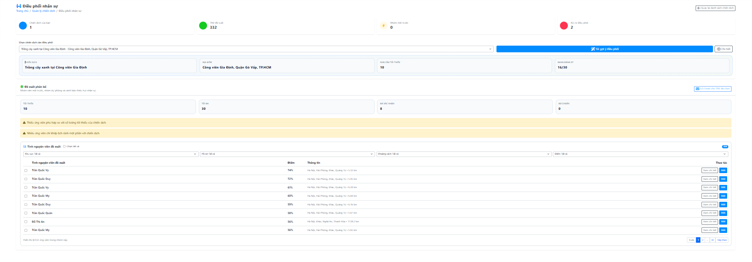

Test Case ID | Mô tả | Quy trình | Điều kiện tiên quyết | Kết quả mong đợi | Kết quả thực tế | Kết quả |  |  |  |  |  | Chú thích
 |  |  |  |  |  | Vòng 1 |  |  | Vòng 2
 |  |  |  |  |  | Trạng thái | Ngày kiểm tra | Người kiểm tra | Trạng thái | Ngày kiểm tra | Người kiểm tra
GUI_SHOW Recommendation tình nguyện viên
GUI-RTNV01 | Hiển thị trang điều phối nhân sự | Mở chức năng điều phối nhân sự | Người dùng đăng nhập bằng tài khoản có quyền điều phối | Giao diện hiển thị tiêu đề trang, breadcrumb và nút quay lại quản lý chiến dịch | Giao diện hiển thị tiêu đề trang, breadcrumb và nút quay lại quản lý chiến dịch | Passed | 12/04/2026 | Mai | Passed | 15/04/2026 | Thịnh
GUI-RTNV02 | Hiển thị thẻ thống kê | Quan sát đầu trang điều phối | Trang điều phối đã mở | Giao diện hiển thị các thẻ thống kê về chiến dịch, tình nguyện viên gợi ý, nhóm ưu tiên và rủi ro | Giao diện hiển thị các thẻ thống kê về chiến dịch, tình nguyện viên gợi ý, nhóm ưu tiên và rủi ro | Passed | 12/04/2026 | Mai | Passed | 15/04/2026 | Thịnh
GUI-RTNV03 | Hiển thị khu vực chọn chiến dịch | Quan sát khu vực chọn chiến dịch | Có danh sách chiến dịch điều phối | Giao diện hiển thị danh sách chọn chiến dịch, nút tải gợi ý và nút xem chi tiết chiến dịch | Giao diện hiển thị danh sách chọn chiến dịch, nút tải gợi ý và nút xem chi tiết chiến dịch | Passed | 12/04/2026 | Mai | Passed | 15/04/2026 | Thịnh
GUI-RTNV04 | Hiển thị trạng thái chưa chọn chiến dịch | Mở trang nhưng chưa chọn chiến dịch | Chưa chọn chiến dịch nào | Giao diện hiển thị thông báo hướng dẫn chọn chiến dịch trước khi xem gợi ý | Giao diện hiển thị thông báo hướng dẫn chọn chiến dịch trước khi xem gợi ý | Passed | 12/04/2026 | Mai | Passed | 15/04/2026 | Thịnh
GUI-RTNV05 | Hiển thị tóm tắt chiến dịch đã chọn | Chọn một chiến dịch trong danh sách | Chiến dịch được chọn hợp lệ | Giao diện hiển thị tên chiến dịch, địa điểm, số lượng tối thiểu và số lượng đã đăng ký | Giao diện hiển thị tên chiến dịch, địa điểm, số lượng tối thiểu và số lượng đã đăng ký | Passed | 12/04/2026 | Mai | Passed | 15/04/2026 | Thịnh
GUI-RTNV06 | Hiển thị trạng thái đang tải gợi ý | Bấm nút tải gợi ý | Hệ thống đang lấy dữ liệu gợi ý tình nguyện viên | Giao diện hiển thị biểu tượng đang tải và thông báo đang phân tích gợi ý | Giao diện hiển thị biểu tượng đang tải và thông báo đang phân tích gợi ý | Passed | 12/04/2026 | Mai | Passed | 15/04/2026 | Thịnh
GUI-RTNV07 | Hiển thị khu vực phân bổ gợi ý | Tải gợi ý thành công | Đã chọn chiến dịch và có dữ liệu gợi ý | Giao diện hiển thị khu vực phân bổ tình nguyện viên phù hợp cho chiến dịch | Giao diện hiển thị khu vực phân bổ tình nguyện viên phù hợp cho chiến dịch | Passed | 12/04/2026 | Mai | Passed | 15/04/2026 | Thịnh
GUI-RTNV08 | Hiển thị thống kê phân bổ | Quan sát khu vực phân bổ | Có dữ liệu phân bổ | Giao diện hiển thị số lượng tối thiểu, tối đa, đã xác nhận và số tình nguyện viên đủ chuẩn | Giao diện hiển thị số lượng tối thiểu, tối đa, đã xác nhận và số tình nguyện viên đủ chuẩn | Passed | 12/04/2026 | Mai | Passed | 15/04/2026 | Thịnh
GUI-RTNV09 | Hiển thị cảnh báo rủi ro phân bổ | Quan sát phần cảnh báo | Có rủi ro trong dữ liệu phân bổ | Giao diện hiển thị cảnh báo rủi ro để người điều phối biết vấn đề cần xử lý | Chưa hiển thị cảnh báo rõ | Failed | 12/04/2026 | Mai | Passed | 15/04/2026 | Thịnh
GUI-RTNV10 | Hiển thị bảng tình nguyện viên gợi ý | Quan sát danh sách gợi ý | Có tình nguyện viên được gợi ý | Bảng hiển thị tình nguyện viên, điểm phù hợp, thông tin liên quan và cột thao tác | Bảng hiển thị tình nguyện viên, điểm phù hợp, thông tin liên quan và cột thao tác | Passed | 12/04/2026 | Mai | Passed | 15/04/2026 | Thịnh
GUI-RTNV11 | Hiển thị bộ lọc danh sách gợi ý | Quan sát phía trên bảng gợi ý | Có dữ liệu tình nguyện viên gợi ý | Giao diện hiển thị bộ lọc khu vực, hồ sơ, khoảng cách và điểm phù hợp | Giao diện hiển thị bộ lọc khu vực, hồ sơ, khoảng cách và điểm phù hợp | Passed | 12/04/2026 | Mai | Passed | 15/04/2026 | Thịnh
GUI-RTNV12 | Hiển thị checkbox chọn tình nguyện viên | Quan sát bảng tình nguyện viên gợi ý | Có danh sách tình nguyện viên | Giao diện hiển thị checkbox chọn từng tình nguyện viên và checkbox chọn tất cả | Giao diện hiển thị checkbox chọn từng tình nguyện viên và checkbox chọn tất cả | Passed | 12/04/2026 | Mai | Passed | 15/04/2026 | Thịnh
GUI-RTNV13 | Hiển thị nút gửi email cho danh sách đã chọn | Chọn một hoặc nhiều tình nguyện viên | Người dùng có quyền điều phối | Giao diện hiển thị nút gửi email cho số tình nguyện viên đã chọn | Giao diện hiển thị nút gửi email cho số tình nguyện viên đã chọn | Passed | 12/04/2026 | Mai | Passed | 15/04/2026 | Thịnh
GUI-RTNV14 | Hiển thị hộp chi tiết tình nguyện viên | Bấm nút xem chi tiết tại một tình nguyện viên | Có tình nguyện viên trong danh sách gợi ý | Hộp chi tiết hiển thị tên, email, khu vực, khoảng cách, lịch rảnh, kỹ năng, điểm phù hợp và đánh giá tổng quan | Thiếu một số thông tin hồ sơ | Failed | 12/04/2026 | Mai | Passed | 15/04/2026 | Thịnh
GUI-RTNV15 | Hiển thị điểm phân tích chi tiết | Mở hộp chi tiết tình nguyện viên | Tình nguyện viên có dữ liệu phân tích | Giao diện hiển thị điểm kỹ năng, lịch rảnh, khoảng cách, ưu tiên, độ tin cậy và độ đầy đủ hồ sơ | Thiếu điểm độ tin cậy và độ đầy đủ hồ sơ | Failed | 12/04/2026 | Mai | Passed | 15/04/2026 | Thịnh
GUI-RTNV16 | Hiển thị lý do và cảnh báo gợi ý | Mở hộp chi tiết tình nguyện viên | Có lý do hoặc cảnh báo từ hệ thống gợi ý | Giao diện hiển thị lý do phù hợp và cảnh báo cần lưu ý trước khi mời tình nguyện viên | Chưa hiển thị rõ lý do/cảnh báo | Failed | 12/04/2026 | Mai | Passed | 15/04/2026 | Thịnh
GUI-RTNV17 | Hiển thị bảng so sánh với chiến dịch | Bấm nút hiển thị so sánh trong hộp chi tiết | Đang xem chi tiết tình nguyện viên và có chiến dịch đang chọn | Giao diện hiển thị bảng so sánh giữa yêu cầu chiến dịch và hồ sơ tình nguyện viên | Giao diện hiển thị bảng so sánh giữa yêu cầu chiến dịch và hồ sơ tình nguyện viên | Passed | 12/04/2026 | Mai | Passed | 15/04/2026 | Thịnh
GUI-RTNV18 | Hiển thị phân trang danh sách gợi ý | Danh sách gợi ý có nhiều tình nguyện viên | Số lượng tình nguyện viên vượt quá số dòng mỗi trang | Giao diện hiển thị phân trang để chuyển qua lại giữa các trang danh sách | Giao diện hiển thị phân trang để chuyển qua lại giữa các trang danh sách | Passed | 12/04/2026 | Mai | Passed | 15/04/2026 | Thịnh
FUNCTION_SHOW Recommendation tình nguyện viên
FUN-RTNV01 | Tải danh sách chiến dịch có thể điều phối | Mở trang điều phối nhân sự | Người dùng có quyền điều phối chiến dịch | Hệ thống tải danh sách chiến dịch đã duyệt để chọn điều phối | Danh sách chiến dịch tải đúng | Passed | 12/04/2026 | Mai | Passed | 15/04/2026 | Thịnh
FUN-RTNV02 | Tự chọn chiến dịch từ đường dẫn | Mở trang có campaign_id trên URL | campaign_id tồn tại trong danh sách chiến dịch | Hệ thống tự chọn đúng chiến dịch theo đường dẫn | Tự chọn đúng chiến dịch | Passed | 12/04/2026 | Mai | Passed | 15/04/2026 | Thịnh
FUN-RTNV03 | Tự chọn chiến dịch đầu tiên khi chưa chọn | Mở trang điều phối không có campaign_id | Có ít nhất một chiến dịch đã duyệt | Hệ thống tự chọn chiến dịch đầu tiên trong danh sách | Tự chọn đúng | Passed | 12/04/2026 | Mai | Passed | 15/04/2026 | Thịnh
FUN-RTNV04 | Không tải gợi ý khi chưa chọn chiến dịch | Bấm tải gợi ý khi chưa có chiến dịch | Chưa chọn chiến dịch | Hệ thống không gửi yêu cầu gợi ý tình nguyện viên | Không gửi yêu cầu đúng | Passed | 12/04/2026 | Mai | Passed | 15/04/2026 | Thịnh
FUN-RTNV05 | Tải gợi ý tình nguyện viên | Chọn chiến dịch rồi bấm tải gợi ý | Chiến dịch được chọn hợp lệ | Hệ thống gọi API gợi ý tình nguyện viên theo chiến dịch và chế độ phân bổ | Danh sách gợi ý được tải đúng | Passed | 12/04/2026 | Mai | Passed | 15/04/2026 | Thịnh
FUN-RTNV06 | Giới hạn và lọc tình nguyện viên còn khả dụng | Tải gợi ý tình nguyện viên | Chiến dịch được chọn hợp lệ | Hệ thống lấy tối đa 20 tình nguyện viên và chỉ lấy tình nguyện viên còn khả dụng | Dữ liệu trả về đúng điều kiện | Passed | 12/04/2026 | Mai | Passed | 15/04/2026 | Thịnh
FUN-RTNV07 | Hiển thị trạng thái đang tải gợi ý | Bấm tải gợi ý tình nguyện viên | Hệ thống đang gọi API gợi ý | Hệ thống bật trạng thái đang tải và tắt sau khi hoàn tất | Trạng thái tải hoạt động đúng | Passed | 12/04/2026 | Mai | Passed | 15/04/2026 | Thịnh
FUN-RTNV08 | Chuyển dữ liệu gợi ý thành danh sách hiển thị | API gợi ý trả dữ liệu thành công | Có dữ liệu từ hệ thống gợi ý | Hệ thống phân loại tình nguyện viên thành danh sách gợi ý, nhóm ưu tiên, nhóm cùng khu vực xa và danh sách bị loại | Dữ liệu được phân loại đúng | Passed | 12/04/2026 | Mai | Passed | 15/04/2026 | Thịnh
FUN-RTNV09 | Hiển thị cảnh báo rủi ro phân bổ | Tải gợi ý có cảnh báo rủi ro | API trả về risk_flags | Hệ thống lưu và hiển thị cảnh báo rủi ro phân bổ | Chưa hiển thị cảnh báo đầy đủ | Failed | 12/04/2026 | Mai | Passed | 15/04/2026 | Thịnh
FUN-RTNV10 | Hiển thị thống kê tài nguyên phân bổ | Tải gợi ý thành công | API trả về resource_summary | Hệ thống cập nhật số lượng tối thiểu, tối đa, đã xác nhận và số tình nguyện viên đủ chuẩn | Thống kê cập nhật đúng | Passed | 12/04/2026 | Mai | Passed | 15/04/2026 | Thịnh
FUN-RTNV11 | Lọc bảng gợi ý theo khu vực | Chọn bộ lọc khu vực | Có danh sách tình nguyện viên gợi ý | Hệ thống lọc tình nguyện viên theo cùng khu vực, khu vực xa hoặc khác khu vực | Lọc khu vực hoạt động đúng | Passed | 12/04/2026 | Mai | Passed | 15/04/2026 | Thịnh
...

Duyệt chiến dịch
Project Name | Thiết kế và phát triển hệ thống quản lý và điều phối nguồn lực tình nguyện viên trực tuyến tích hợp mô hình hỗ trợ ra quyết định
Module Code | Duyệt Chiến Dịch
 | Hoàn thành | Lỗi | Chưa kiểm tra | Bị chặn | Tổng lần kiểm tra
Round 1 | 19 | 7 | 0 | 0 | 26
Round 2 | 26 | 0 | 0 | 0 | 26
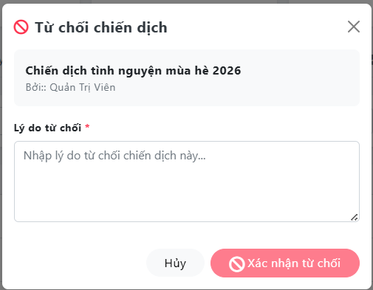
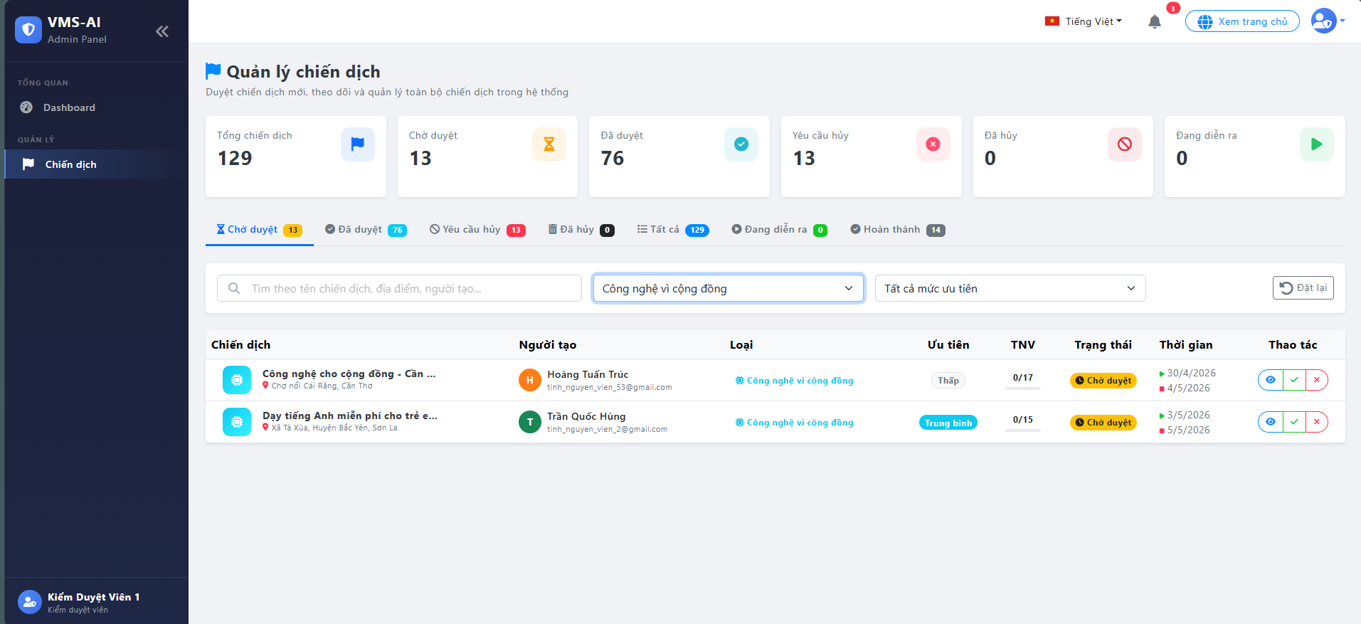
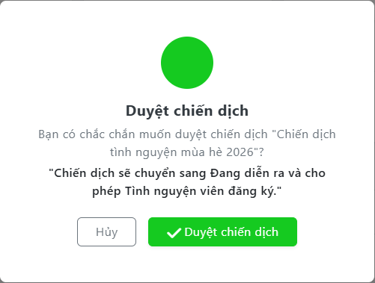

Test Case ID | Mô tả | Quy trình | Điều kiện tiên quyết | Kết quả mong đợi | Kết quả thực tế | Kết quả |  |  |  |  |  | Chú thích
 |  |  |  |  |  | Vòng 1 |  |  | Vòng 2
 |  |  |  |  |  | Trạng thái | Ngày kiểm tra | Người kiểm tra | Trạng thái | Ngày kiểm tra | Người kiểm tra
GUI_SHOW Duyệt Chiến Dịch
GUI-DCD01 | Hiển thị màn hình duyệt chiến dịch | Mở trang quản lý chiến dịch của kiểm duyệt viên | Người dùng đăng nhập bằng tài khoản kiểm duyệt viên | Giao diện hiển thị tiêu đề quản lý chiến dịch, mô tả chức năng và danh sách chiến dịch cần kiểm duyệt | Giao diện hiển thị tiêu đề quản lý chiến dịch, mô tả chức năng và danh sách chiến dịch cần kiểm duyệt | Passed | 12/04/2026 | Quốc | Passed | 15/04/2026 | Huy
GUI-DCD02 | Hiển thị thẻ thống kê chiến dịch | Quan sát phần thống kê đầu trang | Dữ liệu thống kê đã tải | Giao diện hiển thị các thẻ tổng chiến dịch, chờ duyệt, đã duyệt, yêu cầu hủy, đã hủy và đang diễn ra | Giao diện hiển thị các thẻ tổng chiến dịch, chờ duyệt, đã duyệt, yêu cầu hủy, đã hủy và đang diễn ra | Passed | 12/04/2026 | Quốc | Passed | 15/04/2026 | Huy
GUI-DCD03 | Hiển thị tab chờ duyệt | Quan sát khu vực tab trạng thái | Có dữ liệu bộ lọc trạng thái | Giao diện hiển thị tab chờ duyệt kèm số lượng chiến dịch đang chờ duyệt | Giao diện hiển thị tab chờ duyệt kèm số lượng chiến dịch đang chờ duyệt | Passed | 12/04/2026 | Quốc | Passed | 15/04/2026 | Huy
GUI-DCD04 | Hiển thị bộ lọc chiến dịch | Quan sát khu vực lọc | Trang duyệt chiến dịch đã mở | Giao diện hiển thị ô tìm kiếm, bộ lọc loại chiến dịch, bộ lọc mức ưu tiên và nút đặt lại | Giao diện hiển thị ô tìm kiếm, bộ lọc loại chiến dịch, bộ lọc mức ưu tiên và nút đặt lại | Passed | 12/04/2026 | Quốc | Passed | 15/04/2026 | Huy
...

Xử lý Feedback
Project Name | Thiết kế và phát triển hệ thống quản lý và điều phối nguồn lực tình nguyện viên trực tuyến tích hợp mô hình hỗ trợ ra quyết định
Module Code | Xử lý FeedBack
 | Hoàn thành | Lỗi | Chưa kiểm tra | Bị chặn | Tổng lần kiểm tra
Round 1 | 24 | 6 | 0 | 0 | 30
Round 2 | 30 | 0 | 0 | 0 | 30

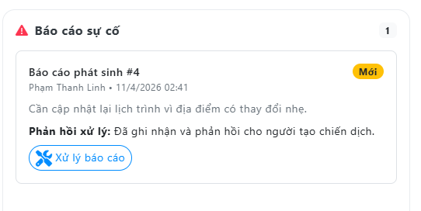
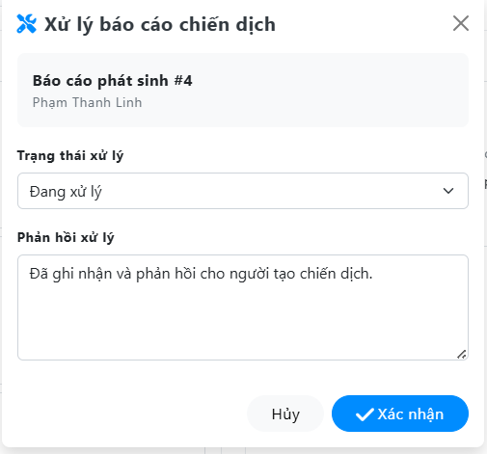

Test Case ID | Mô tả | Quy trình | Điều kiện tiên quyết | Kết quả mong đợi | Kết quả thực tế | Kết quả |  |  |  |  |  | Chú thích
 |  |  |  |  |  | Vòng 1 |  |  | Vòng 2
 |  |  |  |  |  | Trạng thái | Ngày kiểm tra | Người kiểm tra | Trạng thái | Ngày kiểm tra | Người kiểm tra
GUI_SHOW Xử lý FeedBack
GUI-FBK01 | Hiển thị khu vực quản lý feedback | Mở màn hình kiểm duyệt chiến dịch | Kiểm duyệt viên đã đăng nhập | Giao diện cho phép kiểm duyệt viên truy cập phần thông tin feedback của chiến dịch | Giao diện cho phép kiểm duyệt viên truy cập phần thông tin feedback của chiến dịch | Passed | 12/04/2026 | Hoàng | Passed | 15/04/2026 | Quốc
GUI-FBK02 | Hiển thị nút xem chi tiết chiến dịch | Quan sát cột thao tác của chiến dịch | Có chiến dịch trong danh sách | Giao diện hiển thị nút xem chi tiết để kiểm duyệt viên mở thông tin feedback liên quan | Giao diện hiển thị nút xem chi tiết để kiểm duyệt viên mở thông tin feedback liên quan | Passed | 12/04/2026 | Hoàng | Passed | 15/04/2026 | Quốc
GUI-FBK03 | Hiển thị hộp chi tiết chiến dịch | Bấm nút xem chi tiết | Chiến dịch có dữ liệu chi tiết | Hộp chi tiết chiến dịch được mở và hiển thị các nhóm thông tin liên quan đến chiến dịch | Hộp chi tiết chiến dịch được mở và hiển thị các nhóm thông tin liên quan đến chiến dịch | Passed | 12/04/2026 | Hoàng | Passed | 15/04/2026 | Quốc
...

Dashboard KDV
Project Name | Thiết kế và phát triển hệ thống quản lý và điều phối nguồn lực tình nguyện viên trực tuyến tích hợp mô hình hỗ trợ ra quyết định
Module Code | DashBoard Kiểm Duyệt Viên
 | Hoàn thành | Lỗi | Chưa kiểm tra | Bị chặn | Tổng lần kiểm tra
Round 1 | 18 | 6 | 0 | 0 | 24
Round 2 | 24 | 0 | 0 | 0 | 24

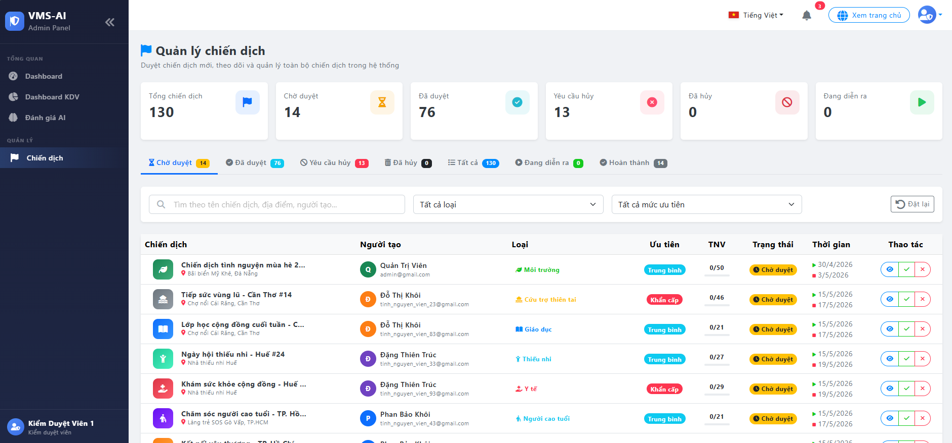

Test Case ID | Mô tả | Quy trình | Điều kiện tiên quyết | Kết quả mong đợi | Kết quả thực tế | Kết quả |  |  |  |  |  | Chú thích
 |  |  |  |  |  | Vòng 1 |  |  | Vòng 2
 |  |  |  |  |  | Trạng thái | Ngày kiểm tra | Người kiểm tra | Trạng thái | Ngày kiểm tra | Người kiểm tra
GUI_SHOW DashBoard Kiểm Duyệt Viên
GUI-DKDV01 | Hiển thị bố cục trang kiểm duyệt viên | Mở trang kiểm duyệt chiến dịch | Người dùng đăng nhập bằng tài khoản kiểm duyệt viên | Trang hiển thị thanh điều hướng, tiêu đề khu vực quản lý chiến dịch và nội dung chính | Trang hiển thị thanh điều hướng, tiêu đề khu vực quản lý chiến dịch và nội dung chính | Passed | 12/04/2026 | Huy | Passed | 15/04/2026 | Hoàng
GUI-DKDV02 | Hiển thị tiêu đề và mô tả chức năng | Quan sát phần đầu trang | Trang kiểm duyệt đã mở | Giao diện hiển thị tiêu đề quản lý chiến dịch và mô tả chức năng kiểm duyệt | Giao diện hiển thị tiêu đề quản lý chiến dịch và mô tả chức năng kiểm duyệt | Passed | 12/04/2026 | Huy | Passed | 15/04/2026 | Hoàng
GUI-DKDV03 | Hiển thị các thẻ thống kê | Quan sát hàng thống kê đầu trang | Dữ liệu thống kê đã tải | Các thẻ thống kê hiển thị tổng chiến dịch, chờ duyệt, đã duyệt, yêu cầu hủy, đã hủy và đang diễn ra | Các thẻ thống kê hiển thị tổng chiến dịch, chờ duyệt, đã duyệt, yêu cầu hủy, đã hủy và đang diễn ra | Passed | 12/04/2026 | Huy | Passed | 15/04/2026 | Hoàng
GUI-DKDV04 | Hiển thị các tab trạng thái chiến dịch | Quan sát hàng tab dưới thống kê | Dữ liệu bộ lọc đã tải | Giao diện hiển thị các tab theo trạng thái chiến dịch kèm số lượng từng trạng thái | Giao diện hiển thị các tab theo trạng thái chiến dịch kèm số lượng từng trạng thái | Passed | 12/04/2026 | Huy | Passed | 15/04/2026 | Hoàng
GUI-DKDV05 | Hiển thị khu vực lọc dữ liệu | Quan sát khu vực tìm kiếm và bộ lọc | Trang kiểm duyệt đã mở | Giao diện hiển thị ô tìm kiếm, bộ lọc loại chiến dịch, bộ lọc mức ưu tiên và nút đặt lại | Giao diện hiển thị ô tìm kiếm, bộ lọc loại chiến dịch, bộ lọc mức ưu tiên và nút đặt lại | Passed | 12/04/2026 | Huy | Passed | 15/04/2026 | Hoàng
GUI-DKDV06 | Hiển thị bảng danh sách chiến dịch | Quan sát bảng dữ liệu | Có dữ liệu chiến dịch | Bảng hiển thị chiến dịch, người tạo, loại, mức ưu tiên, số tình nguyện viên, trạng thái, thời gian và thao tác | Bảng hiển thị chiến dịch, người tạo, loại, mức ưu tiên, số tình nguyện viên, trạng thái, thời gian và thao tác | Passed | 12/04/2026 | Huy | Passed | 15/04/2026 | Hoàng
GUI-DKDV07 | Hiển thị thông tin người tạo chiến dịch | Quan sát cột người tạo | Có chiến dịch trong danh sách | Giao diện hiển thị tên người tạo, email và biểu tượng đại diện của người tạo | Giao diện hiển thị tên người tạo, email và biểu tượng đại diện của người tạo | Passed | 12/04/2026 | Huy | Passed | 15/04/2026 | Hoàng
GUI-DKDV08 | Hiển thị các nút thao tác kiểm duyệt | Quan sát cột thao tác của chiến dịch chờ duyệt | Có chiến dịch đang chờ duyệt | Giao diện hiển thị nút xem chi tiết, duyệt và từ chối chiến dịch | Giao diện hiển thị nút xem chi tiết, duyệt và từ chối chiến dịch | Passed | 12/04/2026 | Huy | Passed | 15/04/2026 | Hoàng
GUI-DKDV09 | Hiển thị hộp chi tiết chiến dịch | Bấm nút xem chi tiết | Có chiến dịch trong danh sách | Hộp chi tiết hiển thị thông tin chiến dịch, người tạo, mô tả, kỹ năng, bản đồ, phản hồi, báo cáo và lịch sử xử lý | Thiếu một số thông tin chi tiết | Failed | 12/04/2026 | Huy | Passed | 15/04/2026 | Hoàng
...

